Quản lý người dùng
Project Name | XÂY DỰNG WEBSITE MUA BÁN THỦY HẢI SẢN TÍCH HỢP CHATBOT AI HỖ TRỢ KHÁCH HÀNG
Module Code | Quản lý người dùng
 | Hoàn thành | Lỗi | Chưa kiểm tra |  | Bị chặn | Tổng lần kiểm tra
Round 1 | 8 | 0 | 0 |  | 0 | 8
Round 2 | 8 | 0 | 0 |  | 0 | 8
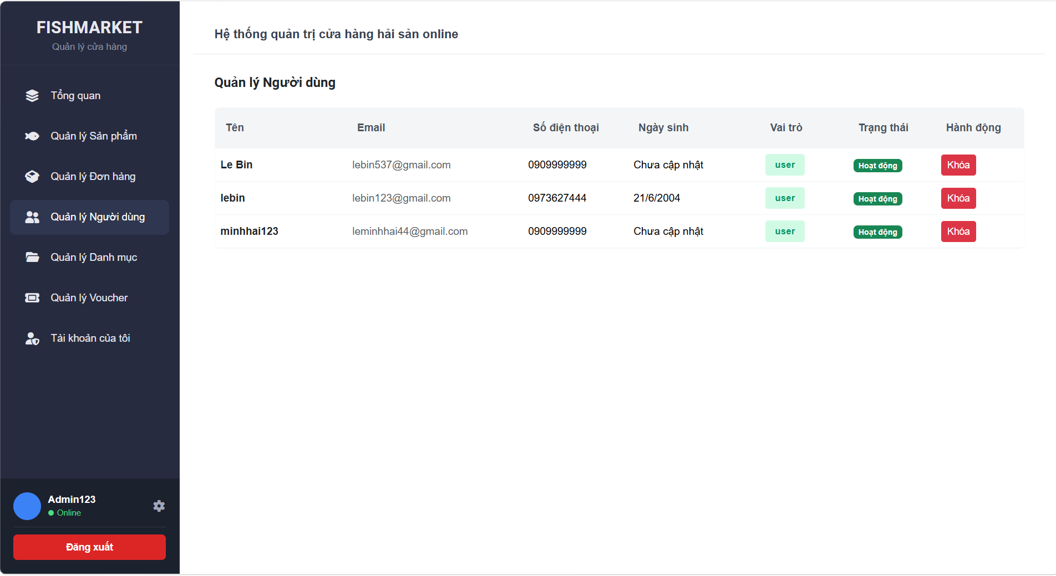

Test Case ID | Mô tả | Quy trình | Điều kiện tiên quyết | Kết quả mong đợi | Kết quả thực tế | Kết quả |  |  |  |  |  | Chú thích
 |  |  |  |  |  | Vòng 1 |  |  | Vòng 2
 |  |  |  |  |  | Trạng thái | Ngày kiểm tra | Người kiểm tra | Trạng thái | Ngày kiểm tra | Người kiểm tra
GUI_SHOW Quản lý người dùng
GUI - QLND01 | [Tiêu đề trang] Text |  | Đăng nhập thành công bằng tài khoản Admin | - Text: Black - Status: Enable | - Text: Black - Status: Enable | Passed | 2026-05-05 | Hải | Passed | 07/05/2026 | Hải
GUI - QLND02 | [Khóa] Button |  | Đăng nhập thành công bằng tài khoản Admin | - Text: White - Status: Enable | - Text: White - Status: Enable | Passed | 2026-05-05 | Hải | Passed | 07/05/2026 | Hải
GUI - QLND03 | [Vai trò] Badge |  | Đăng nhập thành công bằng tài khoản Admin | - Text: Green - Status: Enable | - Text: Green - Status: Enable | Passed | 2026-05-05 | Hải | Passed | 07/05/2026 | Hải
GUI - QLND04 | [Trạng thái] Badge |  | Đăng nhập thành công bằng tài khoản Admin | - Text: White - Status: Enable | - Text: White - Status: Enable | Passed | 2026-05-05 | Hải | Passed | 07/05/2026 | Hải
GUI - QLND05 | [Tên chức vụ , email,Số điện thoại, ngày sinh] Data Table |  | Đăng nhập thành công bằng tài khoản Admin | - Text: Black - Status: Enable | - Text: Black - Status: Enable | Passed | 2026-05-05 | Hải | Passed | 07/05/2026 | Hải

FUNCTION_SHOW Quản lý người dùng
FUNC-QLND01 | Hiển thị danh sách user thành công | 1. Login bằng tài khoản admun 2. Vào trang quản lý user | Đăng nhập thành công bằng tài khoản Admin | Hiển thị danh sách user | Hiển thị danh sách user | Passed | 2026-05-05 | Hải | Passed | 07/05/2026 | Hải
FUNC-QLND02 | Hiển thị danh sách user rỗng | 1. Login bằng tài khoản admun 2. Vào trang quản lý user | Đăng nhập thành công bằng tài khoản Admin | Hiển thị table rỗng / message “Không có dữ liệu” | Hiển thị table rỗng / message “Không có dữ liệu” | Passed | 2026-05-05 | Hải | Passed | 07/05/2026 | Hải
FUNC-QLND03 | Khóa user thành công | 1. Chọn user 2. Nhấn “Khóa” | Đăng nhập thành công bằng tài khoản Admin | Trạng thái chuyển → “Khóa” | Trạng thái chuyển → “Khóa” | Passed | 2026-05-05 | Hải | Passed | 2026-05-03 | Hải

Quản lý danh mục
Project Name | XÂY DỰNG WEBSITE MUA BÁN THỦY HẢI SẢN TÍCH HỢP CHATBOT AI HỖ TRỢ KHÁCH HÀNG
Module Code | Quản lý danh mục
 | Hoàn thành | Lỗi | Chưa kiểm tra | Bị chặn | Tổng lần kiểm tra
Round 1 | 9 | 0 | 0 | 0 | 9
Round 2 | 9 | 0 | 0 | 0 | 9
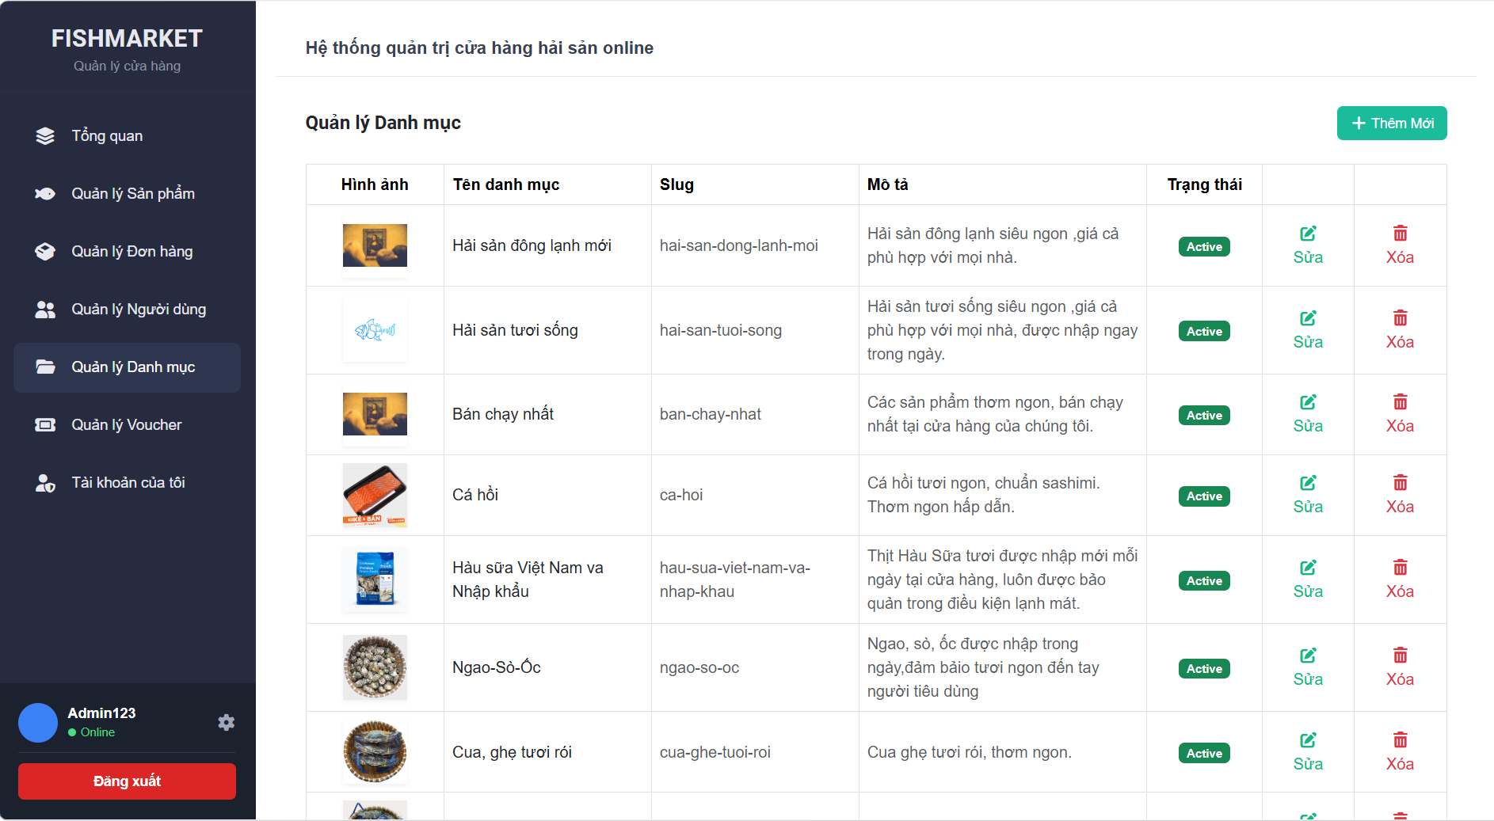

Test Case ID | Mô tả | Quy trình | Điều kiện tiên quyết | Kết quả mong đợi | Kết quả thực tế | Kết quả |  |  |  |  |  | Chú thích
 |  |  |  |  |  | Vòng 1 |  |  | Vòng 2
 |  |  |  |  |  | Trạng thái | Ngày kiểm tra | Người kiểm tra | Trạng thái | Ngày kiểm tra | Người kiểm tra
GUI_SHOW Quản lý danh mục
GUI-QLDM01 | [+ Thêm Mới] Button |  |  | - Background: turquoise - Text color: white | - Background: turquoise - Text color: white | Passed | 2026-05-05 | Hải | Passed | 2026-05-07 | Hải
GUI-QLDM02 | [Trạng thái] Badge |  |  | -Text color : white -Status : enable | -Text color : white -Status : enable | Passed | 2026-05-05 | Hải | Passed | 2026-05-07 | Hải
GUI-QLDM03 | [Sửa] Button |  |  | -Text color : green -Status : enable | -Text color : green -Status : enable | Passed | 2026-05-05 | Hải | Passed | 2026-05-07 | Hải
GUI-QLDM04 | [Xóa] Button |  |  | -Text color : red -Status : enable | -Text color : red -Status : enable | Passed | 2026-05-05 | Hải | Passed | 2026-05-07 | Hải
GUI-QLDM05 | [Hình ảnh , Tên danh mục, slug, mô tả] Data Table |  |  | -Text color : black -Status : enable | -Text color : black -Status : enable | Passed | 2026-05-05 | Hải | Passed | 2026-05-07 | Hải
FUNCTION_SHOW Quản lý danh mục
FUNC-QLDM01 | Xác thực trang đang hiển thị | 1. Đăng nhập hệ thống 2. Ở sidebar, nhấn chọn "Quản lý Danh mục" | Đăng nhập thành công bằng tài khoản Admin | Hiển thị màn hình Quản lý Danh mục gồm: - Tiêu đề "Quản lý Danh mục" - Nút "+ Thêm Mới" - Bảng danh sách các danh mục | Hiển thị màn hình Quản lý Danh mục gồm: - Tiêu đề "Quản lý Danh mục" - Nút "+ Thêm Mới" - Bảng danh sách các danh mục | Passed | 2026-05-05 | Hải | Passed | 2026-05-07 | Hải
FUNC-QLDM02 | Kiểm tra nút "Thêm Mới" | 1. Truy cập trang Quản lý Danh mục 2. Nhấn vào nút "+ Thêm Mới" góc trên bên phải | Đăng nhập thành công bằng tài khoản Admin | Chuyển hướng sang trang thêm mới danh mục | Chuyển hướng sang trang thêm mới danh mục | Passed | 2026-05-05 | Hải | Passed | 2026-05-07 | Hải
FUNC-QLDM03 | Kiểm tra nút "Sửa" | 1. Truy cập trang Quản lý Danh mục 2. Chọn một danh mục (VD: Hải sản đông lạnh mới) 3. Nhấn vào nút "Sửa" tương ứng | Đăng nhập thành công bằng tài khoản Admin | Chuyển hướng sang trang chỉnh sửa với dữ liệu của danh mục được chọn đã được điền sẵn | Chuyển hướng sang trang chỉnh sửa với dữ liệu của danh mục được chọn đã được điền sẵn | Passed | 2026-05-05 | Hải | Passed | 2026-05-07 | Hải
FUNC-QLDM04 | Kiểm tra nút "Xóa" | 1. Truy cập trang Quản lý Danh mục 2. Chọn một danh mục cần xóa 3. Nhấn vào nút "Xóa" tương ứng | Đăng nhập thành công vào hệ thống | Hiển thị thông báo/popup xác nhận có muốn xóa danh mục này hay không | Hiển thị thông báo/popup xác nhận có muốn xóa danh mục này hay không | Passed | 2026-05-05 | Hải | Passed | 2026-05-07 | Hải

Thêm danh mục
Project Name | XÂY DỰNG WEBSITE MUA BÁN THỦY HẢI SẢN TÍCH HỢP CHATBOT AI HỖ TRỢ KHÁCH HÀNG
Module Code | Thêm danh mục
 | Hoàn thành | Lỗi | Chưa kiểm tra | Bị chặn | Tổng lần kiểm tra
Round 1 | 12 | 0 | 0 | 0 | 12
Round 2 | 12 | 0 | 0 | 0 | 12
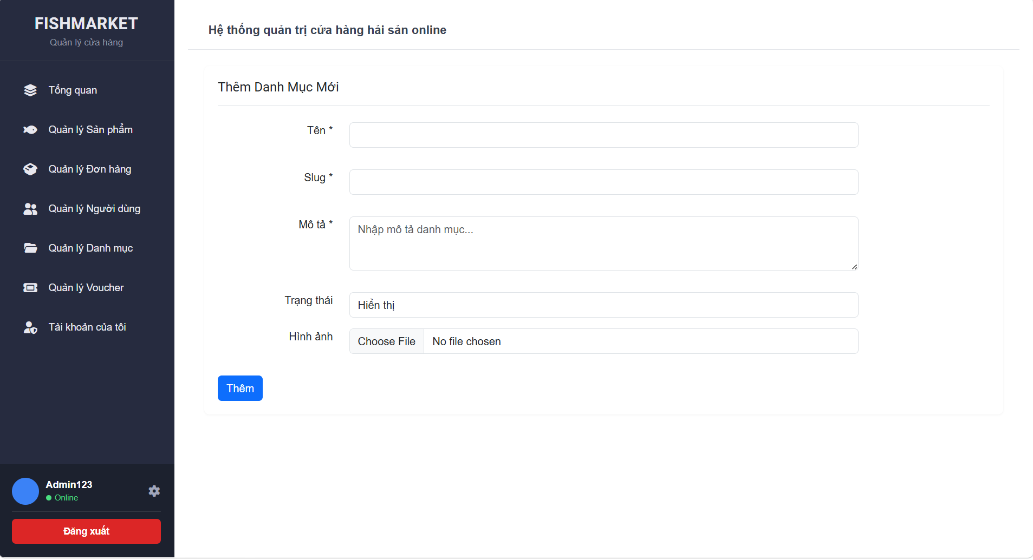

Test Case ID | Mô tả | Quy trình | Điều kiện tiên quyết | Kết quả mong đợi | Kết quả thực tế | Kết quả |  |  |  |  |  | Chú thích
 |  |  |  |  |  | Vòng 1 |  |  | Vòng 2
 |  |  |  |  |  | Trạng thái | Ngày kiểm tra | Người kiểm tra | Trạng thái | Ngày kiểm tra | Người kiểm tra
GUI_SHOW Thêm danh mục
GUI - TDM1 | [Tên *] textbox |  |  | - Label: black - Status: enable | - Label: black - Status: enable | Passed | 05/05/2026 | Hải | Passed | 07/05/2026 | Hải
GUI - TDM2 | [Slug *] textbox |  |  | - Label: black - Status: enable | - Label: black - Status: enable | Passed | 05/05/2026 | Hải | Passed | 07/05/2026 | Hải
GUI - TDM3 | [Mô tả *] textarea |  |  | - Label: black - Placeholder: "Nhập mô tả danh mục..." - Status: enable | - Label: black - Placeholder: "Nhập mô tả danh mục..." - Status: enable | Passed | 05/05/2026 | Hải | Passed | 07/05/2026 | Hải
GUI - TDM4 | [Trạng thái] input/select |  |  | - Label: black - Status: enable - Giá trị mặc định: "Hiển thị" | - Label: black - Status: enable - Giá trị mặc định: "Hiển thị" | Passed | 05/05/2026 | Hải | Passed | 07/05/2026 | Hải
GUI - TDM5 | [Hình ảnh] file upload |  |  | - Label: black - Nút: "Choose File" | - Label: black - Nút: "Choose File" | Passed | 05/05/2026 | Hải | Passed | 07/05/2026 | Hải
GUI - TDM6 | [Thêm] Button |  |  | - Text color: white - Status: enable - Background: blue | - Text color: white - Status: enable - Background: blue | Passed | 05/05/2026 | Hải | Passed | 07/05/2026 | Hải

FUNCTION_SHOW Thêm danh mục
FUNC-TDM01 | Xác thực trang đang hiển thị | 1. Truy cập vào trang Thêm Danh Mục Mới | Đăng nhập thành công bằng tài khoản Admin | Hiển thị trang Thêm Danh Mục Mới có: - Trường "Tên *" - Trường "Slug *" - Trường "Mô tả *" - Trường "Trạng thái" - Trường "Hình ảnh" - Button "Thêm" | Hiển thị trang Thêm Danh Mục Mới có: - Trường "Tên *" - Trường "Slug *" - Trường "Mô tả *" - Trường "Trạng thái" - Trường "Hình ảnh" - Button "Thêm" | Passed | 05/05/2026 | Hải | Passed | 07/05/2026 | Hải
FUNC-TDM02 | Để trống tất cả các trường dữ liệu | 1. Truy cập vào trang web. 2. Vào trang Thêm Danh Mục Mới. 3. Không nhập các trường dữ liệu. 4. Nhấn vào "Thêm" | Đăng nhập thành công bằng tài khoản Admin | Hệ thống thông báo lỗi yêu cầu nhập các trường bắt buộc: Tên, Slug, Mô tả | Hệ thống thông báo lỗi yêu cầu nhập các trường bắt buộc: Tên, Slug, Mô tả | Passed | 05/05/2026 | Hải | Passed | 07/05/2026 | Hải
FUNC-TDM03 | Để trống trường "Tên *" | 1. Truy cập vào trang web. 2. Vào trang Thêm Danh Mục Mới. 3. Nhập các trường khác, bỏ trống "Tên". 4. Nhấn vào "Thêm" | Đăng nhập thành công bằng tài khoản Admin | Hệ thống thông báo: "Vui lòng nhập tên danh mục" | Hệ thống thông báo: "Vui lòng nhập tên danh mục" | Passed | 05/05/2026 | Hải | Passed | 07/05/2026 | Hải
FUNC-TDM04 | Để trống trường "Slug *" | 1. Truy cập vào trang web. 2. Vào trang Thêm Danh Mục Mới. 3. Nhập các trường khác, bỏ trống "Slug". 4. Nhấn vào "Thêm" | Đăng nhập thành công bằng tài khoản Admin | Hệ thống thông báo: "Vui lòng nhập slug" | Hệ thống thông báo: "Vui lòng nhập slug" | Passed | 05/05/2026 | Hải | Passed | 07/05/2026 | Hải
FUNC-TDM05 | Để trống trường "Mô tả *" | 1. Truy câpj vào trang web. 2. Vào trang Thêm Danh Mục Mới. 3. Nhập các trường khác, bỏ trống "Mô tả". 4. Nhấn vào "Thêm" | Đăng nhập thành công bằng tài khoản Admin | Hệ thống thông báo: "Vui lòng nhập mô tả" | Hệ thống thông báo: "Vui lòng nhập mô tả" | Passed | 05/05/2026 | Hải | Passed | 07/05/2026 | Hải
FUNC-TDM06 | Kiểm tra nút "Thêm" thành công | 1. Truy cập vào trang web. 2. Vào trang Thêm Danh Mục Mới. 3. Nhập đầy đủ và hợp lệ các trường dữ liệu. 4. Nhấn vào "Thêm" | Đăng nhập thành công bằng tài khoản Admin | Hệ thống thông báo thêm thành công | Hệ thống thông báo thêm thành công | Passed | 05/05/2026 | Hải | Passed | 07/05/2026 | Hải

Cập nhật danh mục
Project Name | XÂY DỰNG WEBSITE MUA BÁN THỦY HẢI SẢN TÍCH HỢP CHATBOT AI HỖ TRỢ KHÁCH HÀNG
Module Code | Cập nhật danh mục
 | Hoàn thành | Lỗi | Chưa kiểm tra | Bị chặn | Tổng lần kiểm tra
Round 1 | 12 |  |  |  | 12
Round 2 | 12 |  |  |  | 12
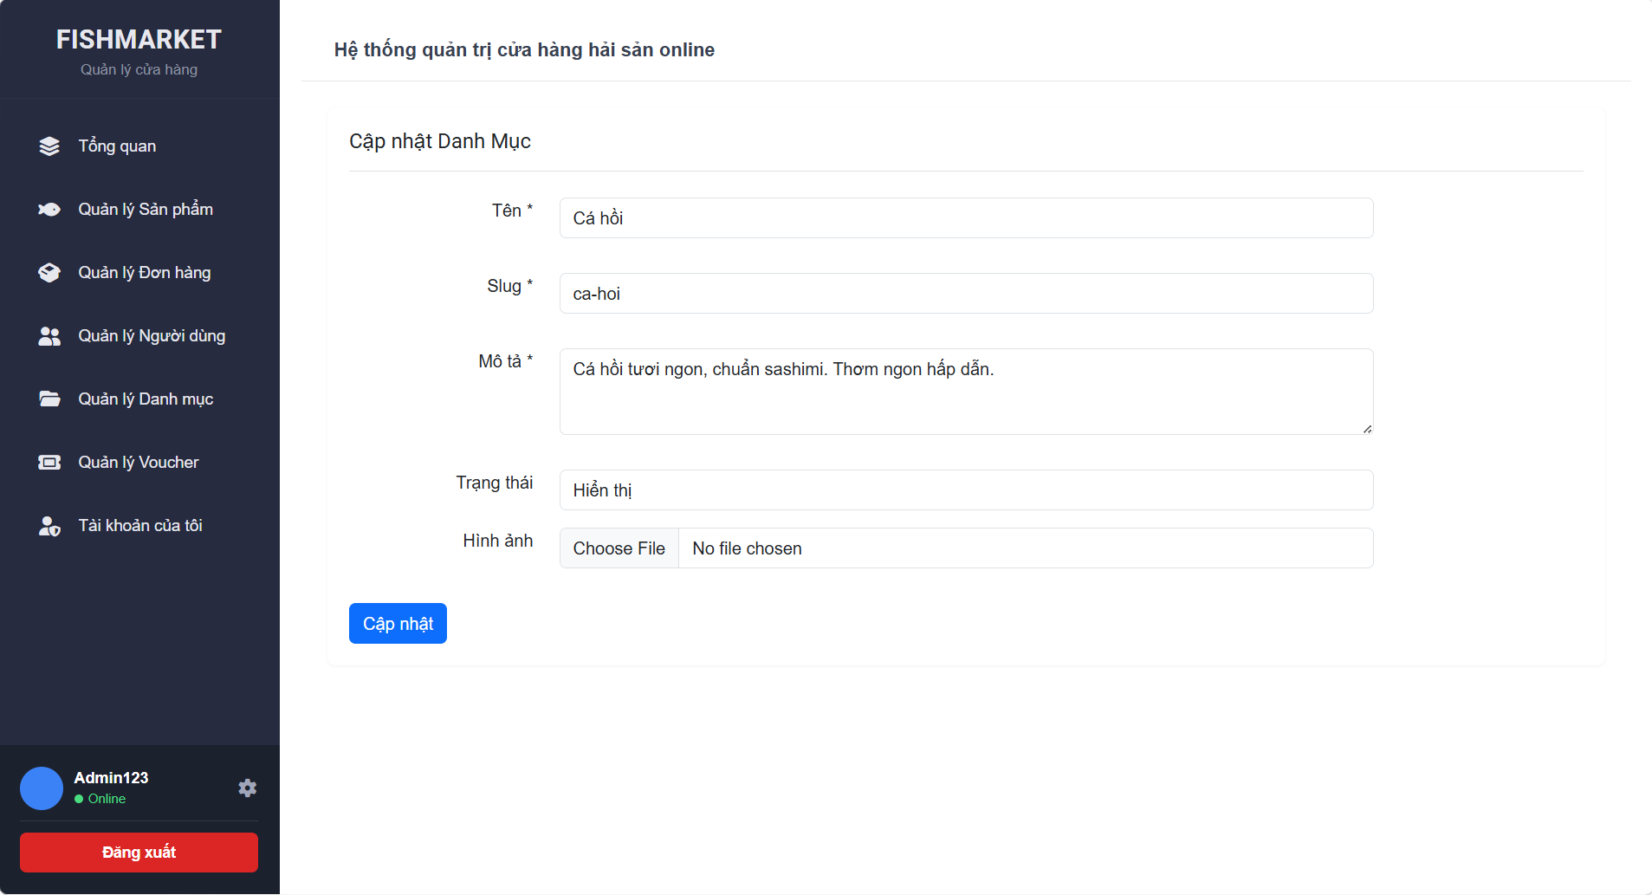

Test Case ID | Mô tả | Quy trình | Điều kiện tiên quyết | Kết quả mong đợi | Kết quả thực tế | Kết quả |  |  |  |  |  | Chú thích
 |  |  |  |  |  | Vòng 1 |  |  | Vòng 2
 |  |  |  |  |  | Trạng thái | Ngày kiểm tra | Người kiểm tra | Trạng thái | Ngày kiểm tra | Người kiểm tra
GUI_SHOW Cập nhật danh mục
GUI - CNDM01 | [Tên *] textbox |  | Đăng nhập thành công bằng tài khoản Admin | - Text: Black - Status: Enable | - Text: Black - Status: Enable | Passed | 2026-05-05 | Hải | Passed | 2026-05-07 | Hải
GUI - CNDM02 | [Slug *] textbox |  | Đăng nhập thành công bằng tài khoản Admin | - Text: Black - Status: Enable | - Text: Black - Status: Enable | Passed | 2026-05-05 | Hải | Passed | 2026-05-07 | Hải
GUI - CNDM03 | [Mô tả *] textarea |  | Đăng nhập thành công bằng tài khoản Admin | -Text color : Black -Status : Enable -Background : Success | -Text color : Black -Status : Enable -Background : Success | Passed | 2026-05-05 | Hải | Passed | 2026-05-07 | Hải
GUI - CNDM04 | [Trạng thái] input/select |  | Đăng nhập thành công bằng tài khoản Admin | -Text color : Light -Status : Enable -Background : danger | -Text color : Light -Status : Enable -Background : danger | Passed | 2026-05-05 | Hải | Passed | 2026-05-07 | Hải
GUI - CNDM05 | [Hình ảnh] file upload |  | Đăng nhập thành công bằng tài khoản Admin | -Text color : Black -Status : Enable -Background : Success | -Text color : Black -Status : Enable -Background : Success | Passed | 2026-05-05 | Hải | Passed | 2026-05-07 | Hải
GUI - CNDM06 | [Cập nhật] Button |  | Đăng nhập thành công bằng tài khoản Admin | - Text: Black - Status: Enable | - Text: Black - Status: Enable | Passed | 2026-05-05 | Hải | Passed | 2026-05-07 | Hải

FUNCTION_SHOW Cập nhật danh mục
FUNC-CNDM01 | Xác thực tải dữ liệu cũ lên form | 1. Ở trang Quản lý Danh mục, chọn 1 danh mục. 2. Nhấn "Sửa" | Đăng nhập thành công bằng tài khoản Admin | Form "Cập nhật Danh Mục" hiển thị đầy đủ dữ liệu cũ của danh mục đó trên các trường Tên, Slug, Mô tả, Trạng thái. | Form "Cập nhật Danh Mục" hiển thị đầy đủ dữ liệu cũ của danh mục đó trên các trường Tên, Slug, Mô tả, Trạng thái. | Passed | 2026-05-05 | Hải | Passed | 2026-05-07 | Hải
FUNC-CNDM02 | Để trống tất cả các trường dữ liệu bắt buộc | 1. Vào trang Cập nhật Danh Mục. 2. Xóa sạch dữ liệu ở Tên, Slug, Mô tả. 3. Nhấn "Cập nhật" | Đăng nhập thành công bằng tài khoản Admin | Hệ thống thông báo lỗi yêu cầu nhập các trường bắt buộc: Tên, Slug, Mô tả | Hệ thống thông báo lỗi yêu cầu nhập các trường bắt buộc: Tên, Slug, Mô tả | Passed | 2026-05-05 | Hải | Passed | 2026-05-07 | Hải
FUNC-CNDM03 | Để trống trường "Tên *" | 1. Vào trang Cập nhật. 2. Xóa dữ liệu ở trường "Tên", giữ nguyên các trường khác. 3. Nhấn "Cập nhật" | Đăng nhập thành công bằng tài khoản Admin | Hệ thống thông báo: "Vui lòng nhập tên danh mục" | Hệ thống thông báo: "Vui lòng nhập tên danh mục" | Passed | 2026-05-05 | Hải | Passed | 2026-05-07 | Hải
FUNC-CNDM04 | Để trống trường "Slug *" | 1. Vào trang Cập nhật. 2. Xóa dữ liệu ở trường "Slug", giữ nguyên các trường khác. 3. Nhấn "Cập nhật" | Đăng nhập thành công bằng tài khoản Admin | Hệ thống thông báo: "Vui lòng nhập slug" | Hệ thống thông báo: "Vui lòng nhập slug" | Passed | 2026-05-05 | Hải | Passed | 2026-05-07 | Hải
FUNC-CNDM05 | Để trống trường "Mô tả *" | 1. Vào trang Cập nhật. 2. Xóa dữ liệu ở trường "Mô tả", giữ nguyên các trường khác. 3. Nhấn "Cập nhật" | Đăng nhập thành công bằng tài khoản Admin | Hệ thống thông báo: "Vui lòng nhập mô tả" | Hệ thống thông báo: "Vui lòng nhập mô tả" | Passed | 2026-05-05 | Hải | Passed | 2026-05-07 | Hải
FUNC-CNDM06 | Kiểm tra nút "Cập nhật" thành công | 1. Vào trang Cập nhật. 2. Sửa thông tin hợp lệ (VD: Sửa tên). 3. Nhấn "Cập nhật" | Đăng nhập thành công bằng tài khoản Admin | Hệ thống thông báo cập nhật thành công. | Hệ thống thông báo cập nhật thành công. | Passed | 2026-05-05 | Hải | Passed | 2026-05-07 | Hải

Quản lý sản phẩm
Project Name | XÂY DỰNG WEBSITE MUA BÁN THỦY HẢI SẢN TÍCH HỢP CHATBOT AI HỖ TRỢ KHÁCH HÀNG
Module Code | Quản lý sản phẩm
 | Hoàn thành | Lỗi | Chưa kiểm tra | Bị chặn | Tổng lần kiểm tra
Round 1 | 10 | 0 | 0 | 0 | 10
Round 2 | 10 | 0 | 0 | 0 | 10
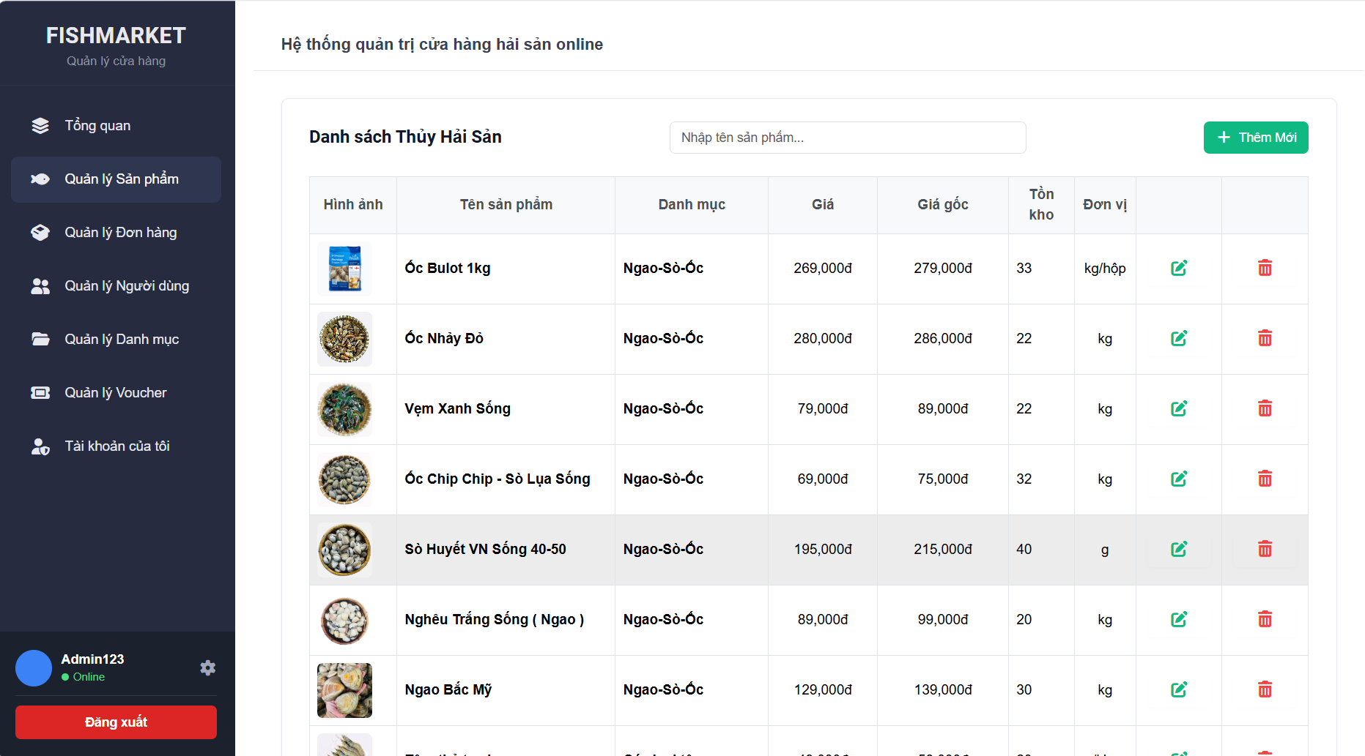

Test Case ID | Mô tả | Quy trình | Điều kiện tiên quyết | Kết quả mong đợi | Kết quả thực tế | Kết quả |  |  |  |  |  | Chú thích
 |  |  |  |  |  | Vòng 1 |  |  | Vòng 2
 |  |  |  |  |  | Trạng thái | Ngày kiểm tra | Người kiểm tra | Trạng thái | Ngày kiểm tra | Người kiểm tra
GUI_SHOW Quản lý sản phẩm
GUI-QLSP01 | [Tìm kiếm] textbox |  | Đăng nhập thành công vào hệ thống | - Placeholder: "Nhập tên sản phẩm..." - Status: enable - Viền: Xám nhạt, bo góc nhẹ | - Placeholder: "Nhập tên sản phẩm..." - Status: enable - Viền: Xám nhạt, bo góc nhẹ | Passed | 2026-05-05 | Hải | Passed | 2026-05-07 | Hải
GUI-QLSP02 | [+ Thêm Mới] Button |  | Đăng nhập thành công vào hệ thống | - Background: xanh ngọc (teal/primary) - Text color: trắng - Có icon dấu cộng (+) | - Background: xanh ngọc (teal/primary) - Text color: trắng - Có icon dấu cộng (+) | Passed | 2026-05-05 | Hải | Passed | 2026-05-07 | Hải
GUI-QLSP03 | [Sửa] Button (Cột Action) |  | Đăng nhập thành công vào hệ thống | - Text color: xanh lá - Icon: Edit (xanh lá) | - Text color: xanh lá - Icon: Edit (xanh lá) | Passed | 2026-05-05 | Hải | Passed | 2026-05-07 | Hải
GUI-QLSP04 | [Xóa] Button (Cột Action) |  | Đăng nhập thành công vào hệ thống | - Text color: đỏ - Icon: Trash (đỏ) | - Text color: đỏ - Icon: Trash (đỏ) | Passed | 2026-05-05 | Hải | Passed | 2026-05-07 | Hải
GUI-QLSP05 | [Dữ liệu sản phẩm] Datatable |  | Đăng nhập thành công vào hệ thống | -Text-color: black -status: enable | -Text-color: black -status: enable | Passed | 2026-05-05 | Hải | Passed | 2026-05-07 | Hải

FUNCTION_SHOW Quản lý sản phẩm
FUNC-QLSP01 | Xác thực trang đang hiển thị | 1. Đăng nhập hệ thống 2. Ở sidebar, nhấn chọn "Quản lý Sản phẩm" | Đăng nhập thành công bằng tài khoản Admin | Hiển thị màn hình Quản lý Sản phẩm gồm: - Tiêu đề "Danh sách Thủy Hải Sản" - Ô nhập từ khóa tìm kiếm - Nút "+ Thêm Mới" - Bảng danh sách các sản phẩm | Hiển thị màn hình Quản lý Sản phẩm gồm: - Tiêu đề "Danh sách Thủy Hải Sản" - Ô nhập từ khóa tìm kiếm - Nút "+ Thêm Mới" - Bảng danh sách các sản phẩm | Passed | 2026-05-05 | Hải | Passed | 2026-05-07 | Hải
FUNC-QLSP02 | Kiểm tra ô "Tìm kiếm" sản phẩm | 1. Truy cập trang Quản lý Sản phẩm 2. Nhập từ khóa hợp lệ vào ô "Nhập tên sản phẩm..." (VD: Ốc) | Đăng nhập thành công bằng tài khoản Admin | Bảng dữ liệu tự động lọc và chỉ hiển thị các sản phẩm có tên chứa từ khóa "Ốc" (VD: Ốc Bulot 1kg, Ốc Nhảy Đỏ...) | Bảng dữ liệu tự động lọc và chỉ hiển thị các sản phẩm có tên chứa từ khóa "Ốc" (VD: Ốc Bulot 1kg, Ốc Nhảy Đỏ...) | Passed | 2026-05-05 | Hải |  | 2026-05-07 | Hải
FUNC-QLSP03 | Kiểm tra nút "Thêm Mới" | 1. Truy cập trang Quản lý Sản phẩm 2. Nhấn vào nút "+ Thêm Mới" góc trên bên phải | Đăng nhập thành công bằng tài khoản Admin | Chuyển hướng sang trang thêm mới sản phẩm (form điền thông tin sản phẩm) | Chuyển hướng sang trang thêm mới sản phẩm (form điền thông tin sản phẩm) | Passed | 2026-05-05 | Hải | Passed | 2026-05-07 | Hải
FUNC-QLSP04 | Kiểm tra nút "Sửa" | 1. Truy cập trang Quản lý Sản phẩm 2. Chọn một sản phẩm bất kỳ 3. Nhấn vào icon "Sửa" (màu xanh) tương ứng | Đăng nhập thành công bằng tài khoản Admin | Chuyển hướng sang trang cập nhật thông tin với dữ liệu của sản phẩm được chọn đã được điền sẵn vào form | Chuyển hướng sang trang cập nhật thông tin với dữ liệu của sản phẩm được chọn đã được điền sẵn vào form | Passed | 2026-05-05 | Hải | Passed | 2026-05-07 | Hải
FUNC-QLSP05 | Kiểm tra nút "Xóa" | 1. Truy cập trang Quản lý Sản phẩm 2. Chọn một sản phẩm cần xóa 3. Nhấn vào icon "Xóa" (màu đỏ) tương ứng | Đăng nhập thành công bằng tài khoản Admin | Hiển thị popup/thông báo yêu cầu người dùng xác nhận có chắc chắn muốn xóa sản phẩm này hay không | Hiển thị popup/thông báo yêu cầu người dùng xác nhận có chắc chắn muốn xóa sản phẩm này hay không | Passed | 2026-05-05 | Hải | Passed | 2026-05-07 | Hải

Thêm sản phẩm
Project Name | XÂY DỰNG WEBSITE MUA BÁN THỦY HẢI SẢN TÍCH HỢP CHATBOT AI HỖ TRỢ KHÁCH HÀNG
Module Code | Thêm sản phẩm
 | Hoàn thành | Lỗi | Chưa kiểm tra | Bị chặn | Tổng lần kiểm tra
Round 1 | 32 |  |  |  | 32
Round 2 | 32 |  |  |  | 32
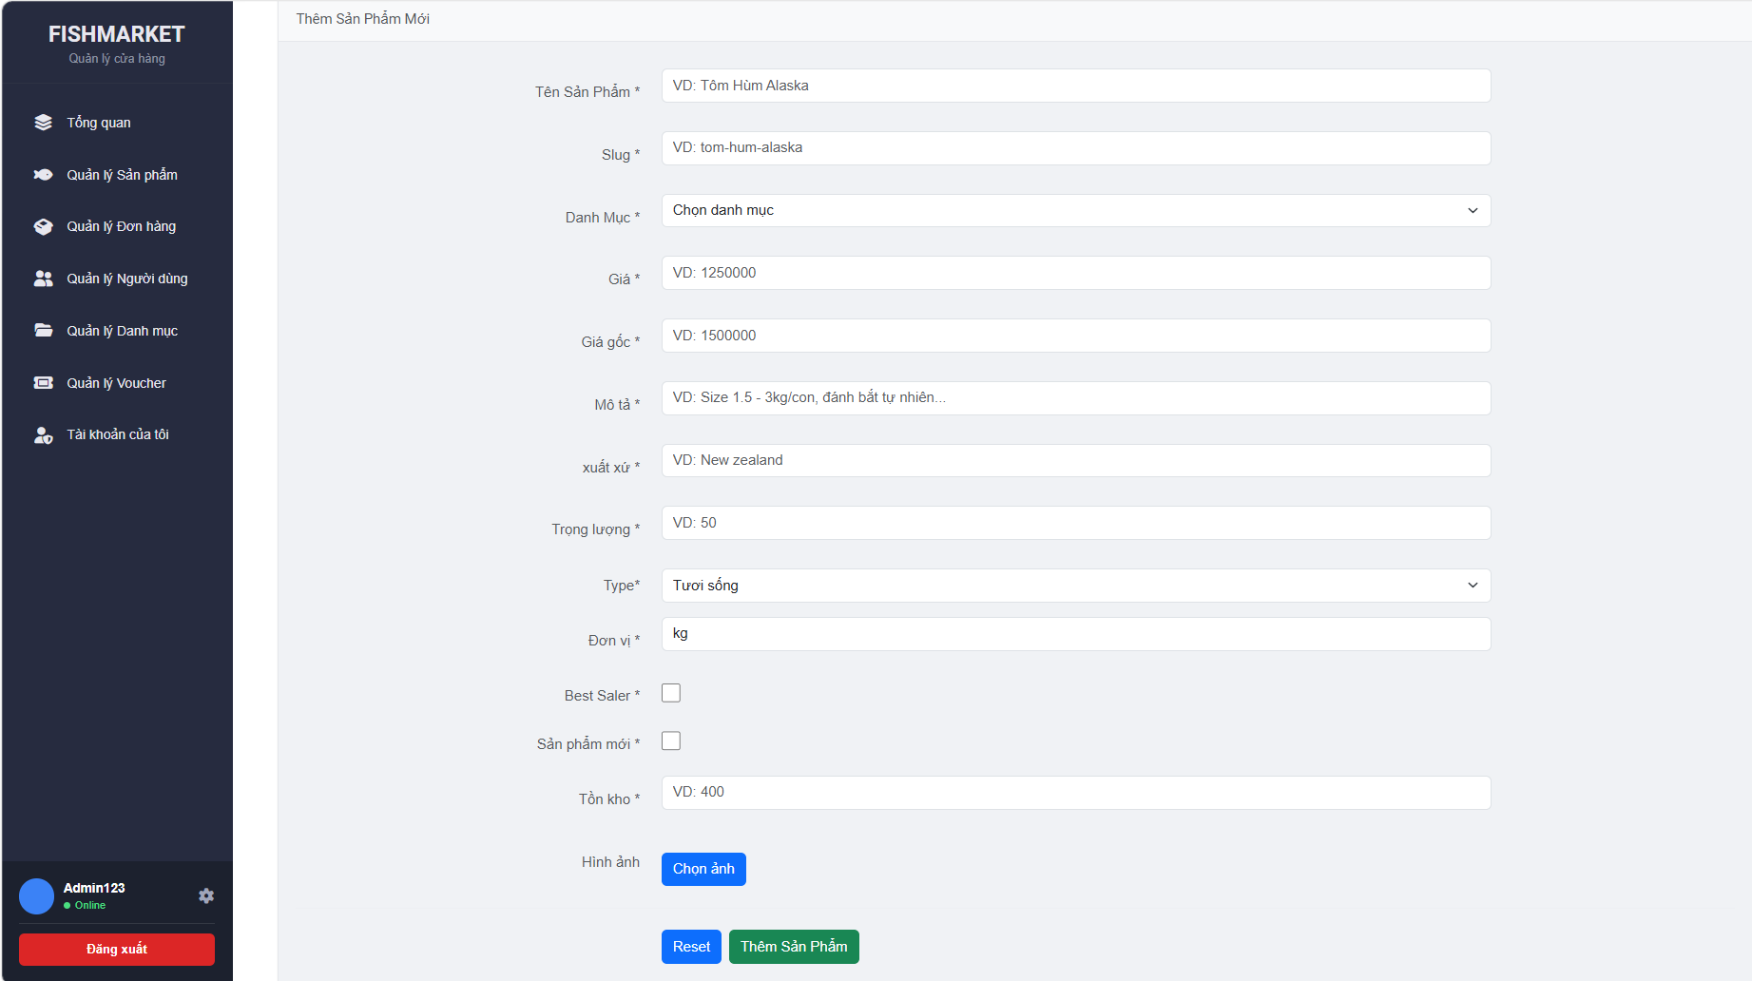

Test Case ID | Mô tả | Quy trình | Điều kiện tiên quyết | Kết quả mong đợi | Kết quả thực tế | Kết quả |  |  |  |  |  | Chú thích
 |  |  |  |  |  | Vòng 1 |  |  | Vòng 2
 |  |  |  |  |  | Trạng thái | Ngày kiểm tra | Người kiểm tra | Trạng thái | Ngày kiểm tra | Người kiểm tra
GUI_SHOW Thêm sản phẩm
GUI - TSP01 | [Tên Sản Phẩm *] textbox |  | Đăng nhập thành công vào hệ thống | - Text: Black - Status: Enable | - Text: Black - Status: Enable | Passed | 2026-05-05 | Hải | Passed | 2026-05-07 | Hải
GUI - TSP02 | [Slug *] textbox |  | Đăng nhập thành công vào hệ thống | - Text: Black - Status: Enable | - Text: Black - Status: Enable | Passed | 2026-05-05 | Hải | Passed | 2026-05-07 | Hải
GUI - TSP03 | [Danh Mục *] dropdown |  | Đăng nhập thành công vào hệ thống | - Text: Black - Status: Enable | - Text: Black - Status: Enable | Passed | 2026-05-05 | Hải | Passed | 2026-05-07 | Hải
GUI - TSP04 | [Giá *] number input |  | Đăng nhập thành công vào hệ thống | -Text color : Black -Status : Enable -Background : Success | - Text: Black - Status: Enable | Passed | 2026-05-05 | Hải | Passed | 2026-05-07 | Hải
GUI - TSP05 | [Giá gốc *] textbox/number |  | Đăng nhập thành công vào hệ thống | -Text color : Light -Status : Enable -Background : danger | - Text: Black - Status: Enable | Passed | 2026-05-05 | Hải | Passed | 2026-05-07 | Hải
GUI - TSP06 | [Mô tả *] textarea |  | Đăng nhập thành công vào hệ thống | -Text color : Black -Status : Enable -Background : Success | - Text: Black - Status: Enable | Passed | 2026-05-05 | Hải | Passed | 2026-05-07 | Hải
GUI - TSP07 | [xuất xứ *] textbox |  | Đăng nhập thành công vào hệ thống | - Text: Black - Status: Enable | - Text: Black - Status: Enable | Passed | 2026-05-05 | Hải | Passed | 2026-05-07 | Hải
GUI - TSP08 | [Trọng lượng *] textbox |  | Đăng nhập thành công vào hệ thống | - Text: Black - Status: Enable | - Text: Black - Status: Enable | Passed | 2026-05-05 | Hải | Passed | 2026-05-07 | Hải
GUI - TSP09 | [Type *] dropdown |  | Đăng nhập thành công vào hệ thống | - Text: White - Status: Enable | - Text: White - Status: Enable | Passed | 2026-05-05 | Hải | Passed | 2026-05-07 | Hải
GUI - TSP10 | [Đơn vị *] textbox |  | Đăng nhập thành công vào hệ thống | - Text: White - Status: Enable | - Text: White - Status: Enable | Passed | 2026-05-05 | Hải | Passed | 2026-05-07 | Hải
GUI - TSP11 | [Best Saler] checkbox |  | Đăng nhập thành công vào hệ thống | - Text: Black - Status: Enable | - Text: Black - Status: Enable | Passed | 2026-05-05 | Hải | Passed | 2026-05-07 | Hải
GUI - TSP12 | [sản phẩm mới] checkbox |  | Đăng nhập thành công vào hệ thống | - Text: Black - Status: Enable | - Text: Black - Status: Enable | Passed | 2026-05-05 | Hải | Passed | 2026-05-07 | Hải
GUI - TSP13 | [Tồn kho *] textbox/number |  | Đăng nhập thành công vào hệ thống | - Text: Black - Status: Enable | - Text: Black - Status: Enable | Passed | 2026-05-05 | Hải | Passed | 2026-05-07 | Hải
GUI - TSP14 | [Chọn ảnh] Button |  | Đăng nhập thành công vào hệ thống | - Text-color: White - Background-color: blue - Status: Enable | - Text-color: White - Background-color: blue - Status: Enable | Passed | 2026-05-05 | Hải | Passed | 2026-05-07 | Hải
GUI - TSP15 | [Reset] Button |  | Đăng nhập thành công vào hệ thống | - Text-color: White - Background-color: blue - Status: Enable | - Text-color: White - Background-color: blue - Status: Enable | Passed | 2026-05-05 | Hải | Passed | 2026-05-07 | Hải
GUI - TSP16 | [Thêm Sản Phẩm] Button |  | Đăng nhập thành công vào hệ thống | - Text-color: White - Background-color: green - Status: Enable | - Text-color: White - Background-color: green - Status: Enable | Passed | 2026-05-05 | Hải | Passed | 2026-05-07 | Hải
FUNCTION_SHOW Thêm sản phẩm
FUNC-TSP01 | Xác thực trang đang hiển thị | 1. Truy cập vào trang Thêm Sản Phẩm Mới | Đăng nhập thành công vào hệ thống | Hiển thị trang có đầy đủ các trường nhập liệu (Tên, Slug, Danh mục, Giá, Giá gốc, Mô tả, Xuất xứ, Trọng lượng, Type, Đơn vị, Checkbox, Tồn kho, Hình ảnh) và 2 nút "Reset", "Thêm Sản Phẩm". | Hiển thị trang có đầy đủ các trường nhập liệu (Tên, Slug, Danh mục, Giá, Giá gốc, Mô tả, Xuất xứ, Trọng lượng, Type, Đơn vị, Checkbox, Tồn kho, Hình ảnh) và 2 nút "Reset", "Thêm Sản Phẩm". | Passed | 2026-05-05 | Hải | Passed | 2026-05-07 | Hải
FUNC-TSP02 | Để trống tất cả các trường dữ liệu | 1. Khởi động trang web. 2. Vào trang Thêm Sản Phẩm Mới. 3. Không nhập dữ liệu vào bất kỳ trường nào. 4. Nhấn nút "Thêm Sản Phẩm" | Đăng nhập thành công vào hệ thống | Hệ thống thông báo lỗi yêu cầu nhập đầy đủ các trường bắt buộc (Tên, Slug, Danh Mục, Giá, Giá gốc...). | Hệ thống thông báo lỗi yêu cầu nhập đầy đủ các trường bắt buộc (Tên, Slug, Danh Mục, Giá, Giá gốc...). | Passed | 2026-05-05 | Hải | Passed | 2026-05-07 | Hải
FUNC-TSP03 | Để trống trường "Tên Sản Phẩm *" | 1. Khởi động trang web. 2. Vào trang Thêm Sản Phẩm Mới. 3. Nhập tất cả các trường khác, bỏ trống "Tên Sản Phẩm". 4. Nhấn nút "Thêm Sản Phẩm" | Đăng nhập thành công vào hệ thống | Hệ thống thông báo: "Vui lòng nhập tên sản phẩm" | Hệ thống thông báo: "Vui lòng nhập tên sản phẩm" | Passed | 2026-05-05 | Hải | Passed | 2026-05-07 | Hải
FUNC-TSP04 | Để trống trường "Slug *" | 1. Khởi động trang web. 2. Vào trang Thêm Sản Phẩm Mới. 3. Nhập tất cả các trường khác, bỏ trống "Slug". 4. Nhấn nút "Thêm Sản Phẩm" | Đăng nhập thành công vào hệ thống | Hệ thống thông báo: "Vui lòng nhập slug" | Hệ thống thông báo: "Vui lòng nhập slug" | Passed | 2026-05-05 | Hải | Passed | 2026-05-07 | Hải
FUNC-TSP05 | Để trống trường "Danh mục *" | 1. Khởi động trang web. 2. Vào trang Thêm Sản Phẩm Mới. 3. Nhập tất cả các trường khác, bỏ trống "Danh mục". 4. Nhấn nút "Thêm Sản Phẩm" | Đăng nhập thành công vào hệ thống | Hệ thống thông báo: "Vui lòng chọn danh mục" | Hệ thống thông báo: "Vui lòng chọn danh mục" | Passed | 2026-05-05 | Hải | Passed | 2026-05-07 | Hải
FUNC-TSP06 | Để trống trường "Giá *" | 1. Khởi động trang web. 2. Vào trang Thêm Sản Phẩm Mới. 3. Nhập tất cả các trường khác, bỏ trống "Giá". 4. Nhấn nút "Thêm Sản Phẩm" | Đăng nhập thành công vào hệ thống | Hệ thống thông báo: "Vui lòng nhập giá" | Hệ thống thông báo: "Vui lòng nhập giá" | Passed | 2026-05-05 | Hải | Passed | 2026-05-07 | Hải
FUNC-TSP07 | Để trống trường "Giá gốc *" | 1. Khởi động trang web. 2. Vào trang Thêm Sản Phẩm Mới. 3. Nhập tất cả các trường khác, bỏ trống "Giá gốc". 4. Nhấn nút "Thêm Sản Phẩm" | Đăng nhập thành công vào hệ thống | Hệ thống thông báo: "Vui lòng nhập giá gốc" | Hệ thống thông báo: "Vui lòng nhập giá gốc" | Passed | 2026-05-05 | Hải | Passed | 2026-05-07 | Hải
FUNC-TSP08 | Để trống trường "Mô tả *" | 1. Khởi động trang web. 2. Vào trang Thêm Sản Phẩm Mới. 3. Nhập tất cả các trường khác, bỏ trống "Mô tả". 4. Nhấn nút "Thêm Sản Phẩm" | Đăng nhập thành công vào hệ thống | Hệ thống thông báo: "Vui lòng nhập mô tả" | Hệ thống thông báo: "Vui lòng nhập mô tả" | Passed | 2026-05-05 | Hải | Passed | 2026-05-07 | Hải
FUNC-TSP09 | Để trống trường "Xuất xứ*" | 1. Khởi động trang web. 2. Vào trang Thêm Sản Phẩm Mới. 3. Nhập tất cả các trường khác, bỏ trống "Xuất xứ". 4. Nhấn nút "Thêm Sản Phẩm" | Đăng nhập thành công vào hệ thống | Hệ thống thông báo: "Vui lòng nhập xuất xứ" | Hệ thống thông báo: "Vui lòng nhập xuất xứ" | Passed | 2026-05-05 | Hải | Passed | 2026-05-07 | Hải
FUNC-TSP10 | Để trống trường "Trọng lương *" | 1. Khởi động trang web. 2. Vào trang Thêm Sản Phẩm Mới. 3. Nhập tất cả các trường khác, bỏ trống "Trọng lượng". 4. Nhấn nút "Thêm Sản Phẩm" | Đăng nhập thành công vào hệ thống | Hệ thống thông báo: "Vui lòng nhập trọng lượng" | Hệ thống thông báo: "Vui lòng nhập trọng lượng" | Passed | 2026-05-05 | Hải | Passed | 2026-05-07 | Hải
FUNC-TSP11 | Để trống trường "Type *" | 1. Khởi động trang web. 2. Vào trang Thêm Sản Phẩm Mới. 3. Nhập tất cả các trường khác, bỏ trống "Type". 4. Nhấn nút "Thêm Sản Phẩm" | Đăng nhập thành công vào hệ thống | Hệ thống thông báo: "Vui lòng chọn type" | Hệ thống thông báo: "Vui lòng chọn type" | Passed | 2026-05-05 | Hải | Passed | 2026-05-07 | Hải
FUNC-TSP12 | Để trống trường "Tồn kho*" | 1. Khởi động trang web. 2. Vào trang Thêm Sản Phẩm Mới. 3. Nhập tất cả các trường khác, bỏ trống "Tồn kho". 4. Nhấn nút "Thêm Sản Phẩm" | Đăng nhập thành công vào hệ thống | Hệ thống thông báo: "Vui lòng nhập tồn kho" | Hệ thống thông báo: "Vui lòng nhập tồn kho" | Passed | 2026-05-05 | Hải | Passed | 2026-05-07 | Hải
FUNC-TSP13 | Để trống trường "Đơn vị *" | 1. Khởi động trang web. 2. Vào trang Thêm Sản Phẩm Mới. 3. Nhập tất cả các trường khác, bỏ trống "Đơn vị". 4. Nhấn nút "Thêm Sản Phẩm" | Đăng nhập thành công vào hệ thống | Hệ thống thông báo: "Vui lòng nhập đơn vị" | Hệ thống thông báo: "Vui lòng nhập đơn vị" | Passed | 2026-05-05 | Hải | Passed | 2026-05-07 | Hải
FUNC-TSP14 | Để trống trường "Hình ảnh *" | 1. Khởi động trang web. 2. Vào trang Thêm Sản Phẩm Mới. 3. Nhập tất cả các trường khác, bỏ trống "Hình ảnh". 4. Nhấn nút "Thêm Sản Phẩm" | Đăng nhập thành công vào hệ thống | Hệ thống thông báo: "Vui lòng chọn ảnh" | Hệ thống thông báo: "Vui lòng chọn ảnh" | Passed | 2026-05-05 | Hải | Passed | 2026-05-07 | Hải
FUNC-TSP15 | Kiểm tra chức năng nút "Reset" | 1. Vào trang Thêm Sản Phẩm Mới. 2. Nhập dữ liệu ngẫu nhiên vào một số trường (Tên, Giá, Mô tả...). 3. Nhấn nút "Reset" | Đăng nhập thành công vào hệ thống | Toàn bộ dữ liệu vừa nhập bị xóa sạch, các trường trở về trạng thái rỗng/mặc định ban đầu. | Toàn bộ dữ liệu vừa nhập bị xóa sạch, các trường trở về trạng thái rỗng/mặc định ban đầu. | Passed | 2026-05-05 | Hải | Passed | 2026-05-07 | Hải
FUNC-TSP16 | Thêm sản phẩm thành công | 1. Vào trang Thêm Sản Phẩm Mới. 2. Nhập đầy đủ, hợp lệ tất cả các trường dữ liệu bắt buộc và tải lên hình ảnh. 3. Nhấn nút "Thêm Sản Phẩm" | Đăng nhập thành công vào hệ thống | Hệ thống thông báo thêm sản phẩm thành công và chuyển hướng về trang Danh sách sản phẩm, hiển thị sản phẩm vừa thêm. | Hệ thống thông báo thêm sản phẩm thành công và chuyển hướng về trang Danh sách sản phẩm, hiển thị sản phẩm vừa thêm. | Passed | 2026-05-05 | Hải | Passed | 2026-05-07 | Hải

Cập nhật sản phẩm
Project Name | XÂY DỰNG WEBSITE MUA BÁN THỦY HẢI SẢN TÍCH HỢP CHATBOT AI HỖ TRỢ KHÁCH HÀNG
Module Code | Cập nhật sản phẩm
 | Hoàn thành | Lỗi | Chưa kiểm tra | Bị chặn | Tổng lần kiểm tra
Round 1 | 31 | 0 | 0 | 0 | 31
Round 2 | 31 | 0 | 0 | 0 | 31
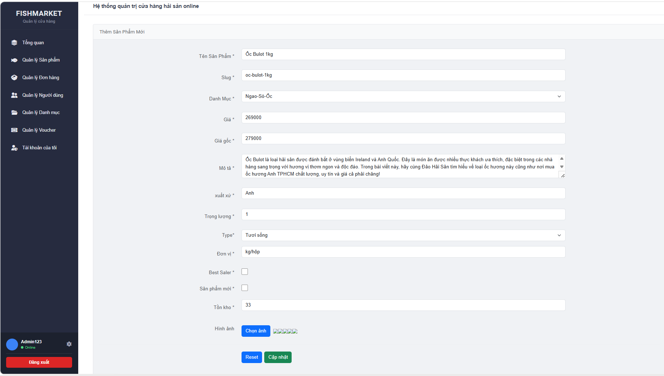

Test Case ID | Mô tả | Quy trình | Điều kiện tiên quyết | Kết quả mong đợi | Kết quả thực tế | Kết quả |  |  |  |  |  | Chú thích
 |  |  |  |  |  | Vòng 1 |  |  | Vòng 2
 |  |  |  |  |  | Trạng thái | Ngày kiểm tra | Người kiểm tra | Trạng thái | Ngày kiểm tra | Người kiểm tra
GUI_SHOW Cập nhật sản phẩm
GUI - CNSP01 | [Tên Sản Phẩm *] textbox |  | Đăng nhập thành công vào hệ thống | - Text: Black - Status: Enable | - Text: Black - Status: Enable | Passed | 2026-05-05 | Hải | Passed | 2026-05-07 | Hải
GUI - CNSP02 | [Slug *] textbox |  | Đăng nhập thành công vào hệ thống | - Text: Black - Status: Enable | - Text: Black - Status: Enable | Passed | 2026-05-05 | Hải | Passed | 2026-05-07 | Hải
GUI - CNSP03 | [Danh Mục *] dropdown |  | Đăng nhập thành công vào hệ thống | - Text: Black - Status: Enable | - Text: Black - Status: Enable | Passed | 2026-05-05 | Hải | Passed | 2026-05-07 | Hải
GUI - CNSP04 | [Giá *] number input |  | Đăng nhập thành công vào hệ thống | -Text color : Black -Status : Enable -Background : Success | - Text: Black - Status: Enable | Passed | 2026-05-05 | Hải | Passed | 2026-05-07 | Hải
GUI - CNSP05 | [Giá gốc *] textbox/number |  | Đăng nhập thành công vào hệ thống | -Text color : Light -Status : Enable -Background : danger | - Text: Black - Status: Enable | Passed | 2026-05-05 | Hải | Passed | 2026-05-07 | Hải
GUI - CNSP06 | [Mô tả *] textarea |  | Đăng nhập thành công vào hệ thống | -Text color : Black -Status : Enable -Background : Success | - Text: Black - Status: Enable | Passed | 2026-05-05 | Hải | Passed | 2026-05-07 | Hải
GUI - CNSP07 | [xuất xứ *] textbox |  | Đăng nhập thành công vào hệ thống | - Text: Black - Status: Enable | - Text: Black - Status: Enable | Passed | 2026-05-05 | Hải | Passed | 2026-05-07 | Hải
GUI - CNSP08 | [Trọng lượng *] textbox |  | Đăng nhập thành công vào hệ thống | - Text: Black - Status: Enable | - Text: Black - Status: Enable | Passed | 2026-05-05 | Hải | Passed | 2026-05-07 | Hải
GUI - CNSP09 | [Type *] dropdown |  | Đăng nhập thành công vào hệ thống | - Text: White - Status: Enable | - Text: White - Status: Enable | Passed | 2026-05-05 | Hải | Passed | 2026-05-07 | Hải
GUI - CNSP10 | [Đơn vị *] textbox |  | Đăng nhập thành công vào hệ thống | - Text: White - Status: Enable | - Text: White - Status: Enable | Passed | 2026-05-05 | Hải | Passed | 2026-05-07 | Hải
GUI - CNSP11 | [Best Saler] checkbox |  | Đăng nhập thành công vào hệ thống | - Text: Black - Status: Enable | - Text: Black - Status: Enable | Passed | 2026-05-05 | Hải | Passed | 2026-05-07 | Hải
GUI - CNSP12 | [sản phẩm mới] checkbox |  | Đăng nhập thành công vào hệ thống | - Text: Black - Status: Enable | - Text: Black - Status: Enable | Passed | 2026-05-05 | Hải | Passed | 2026-05-07 | Hải
GUI - CNSP13 | [Tồn kho *] textbox/number |  | Đăng nhập thành công vào hệ thống | - Text: Black - Status: Enable | - Text: Black - Status: Enable | Passed | 2026-05-05 | Hải | Passed | 2026-05-07 | Hải
GUI - CNSP14 | [Chọn ảnh] Button |  | Đăng nhập thành công vào hệ thống | - Text-color: White - Background-color: blue - Status: Enable | - Text-color: White - Background-color: blue - Status: Enable | Passed | 2026-05-05 | Hải | Passed | 2026-05-07 | Hải
GUI - CNSP15 | [Reset] Button |  | Đăng nhập thành công vào hệ thống | - Text-color: White - Background-color: blue - Status: Enable | - Text-color: White - Background-color: blue - Status: Enable | Passed | 2026-05-05 | Hải | Passed | 2026-05-07 | Hải
GUI - CNSP16 | [Thêm Sản Phẩm] Button |  | Đăng nhập thành công vào hệ thống | - Text-color: White - Background-color: green - Status: Enable | - Text-color: White - Background-color: green - Status: Enable | Passed | 2026-05-05 | Hải | Passed | 2026-05-07 | Hải
FUNCTION_SHOW Cập nhật sản phẩm
FUNC-CNSP01 | Xác thực tải dữ liệu cũ lên form | 1. Ở trang Quản lý sản phẩm, chọn 1 sản phẩm. 2.Nhấn nút sửa để vào trang cập nhật sản phẩm | Đăng nhập thành công vào hệ thống | Form "Cập nhật sản phẩm" hiển thị đầy đủ dữ liệu cũ của sản phẩm đó trên các trường. | Form "Cập nhật sản phẩm" hiển thị đầy đủ dữ liệu cũ của sản phẩm đó trên các trường. | Passed | 2026-05-05 | Hải | Passed | 2026-05-07 | Hải
FUNC-CNSP02 | Để trống tất cả các trường dữ liệu | 1. Ở trang Quản lý sản phẩm, chọn 1 sản phẩm. 2.Nhấn nút sửa để vào trang cập nhật sản phẩm 3.Để trống tất cả các trường 4.Nhấn nút cập nhật | Đăng nhập thành công vào hệ thống | Hệ thống thông báo lỗi yêu cầu nhập đầy đủ các trường bắt buộc (Tên, Slug, Danh Mục, Giá, Giá gốc...). | Hệ thống thông báo lỗi yêu cầu nhập đầy đủ các trường bắt buộc (Tên, Slug, Danh Mục, Giá, Giá gốc...). | Passed | 2026-05-05 | Hải | Passed | 2026-05-07 | Hải
FUNC-CNSP03 | Để trống trường "Tên Sản Phẩm *" | 1. Ở trang Quản lý sản phẩm, chọn 1 sản phẩm. 2.Nhấn nút sửa để vào trang cập nhật sản phẩm 3.Để trống trường "Tên sản phẩm" 4.Nhấn nút cập nhật | Đăng nhập thành công vào hệ thống | Hệ thống thông báo: "Vui lòng nhập tên sản phẩm" | Hệ thống thông báo: "Vui lòng nhập tên sản phẩm" | Passed | 2026-05-05 | Hải | Passed | 2026-05-07 | Hải
FUNC-CNSP04 | Để trống trường "Slug *" | 1. Ở trang Quản lý sản phẩm, chọn 1 sản phẩm. 2.Nhấn nút sửa để vào trang cập nhật sản phẩm 3.Để trống trường "Slug" 4.Nhấn nút cập nhật | Đăng nhập thành công vào hệ thống | Hệ thống thông báo: "Vui lòng nhập slug" | Hệ thống thông báo: "Vui lòng nhập slug" | Passed | 2026-05-05 | Hải | Passed | 2026-05-07 | Hải
FUNC-CNSP05 | Để trống trường "Danh mục *" | 1. Ở trang Quản lý sản phẩm, chọn 1 sản phẩm. 2.Nhấn nút sửa để vào trang cập nhật sản phẩm 3.Để trống trường "Danh mục" 4.Nhấn nút cập nhật | Đăng nhập thành công vào hệ thống | Hệ thống thông báo: "Vui lòng chọn danh mục" | Hệ thống thông báo: "Vui lòng chọn danh mục" | Passed | 2026-05-05 | Hải | Passed | 2026-05-07 | Hải
FUNC-CNSP06 | Để trống trường "Giá *" | 1. Ở trang Quản lý sản phẩm, chọn 1 sản phẩm. 2.Nhấn nút sửa để vào trang cập nhật sản phẩm 3.Để trống trường "Giá" 4.Nhấn nút cập nhật | Đăng nhập thành công vào hệ thống | Hệ thống thông báo: "Vui lòng nhập giá" | Hệ thống thông báo: "Vui lòng nhập giá" | Passed | 2026-05-05 | Hải | Passed | 2026-05-07 | Hải
FUNC-CNSP07 | Để trống trường "Giá gốc *" | 1. Ở trang Quản lý sản phẩm, chọn 1 sản phẩm. 2.Nhấn nút sửa để vào trang cập nhật sản phẩm 3.Để trống trường "Giá gốc" 4.Nhấn nút cập nhật | Đăng nhập thành công vào hệ thống | Hệ thống thông báo: "Vui lòng nhập giá gốc" | Hệ thống thông báo: "Vui lòng nhập giá gốc" | Passed | 2026-05-05 | Hải | Passed | 2026-05-07 | Hải
FUNC-CNSP08 | Để trống trường "Mô tả *" | 1. Ở trang Quản lý sản phẩm, chọn 1 sản phẩm. 2.Nhấn nút sửa 3.Để trống trường "Mô tả" 4.Nhấn nút cập nhật | Đăng nhập thành công vào hệ thống | Hệ thống thông báo: "Vui lòng nhập mô tả" | Hệ thống thông báo: "Vui lòng nhập mô tả" | Passed | 2026-05-05 | Hải | Passed | 2026-05-07 | Hải
FUNC-CNSP09 | Để trống trường "Xuất xứ*" | 1. Ở trang Quản lý sản phẩm, chọn 1 sản phẩm. 2.Nhấn nút sửa để vào trang cập nhật sản phẩm 3.Để trống trường "Xuất xứ" 4.Nhấn nút cập nhật | Đăng nhập thành công vào hệ thống | Hệ thống thông báo: "Vui lòng nhập xuất xứ" | Hệ thống thông báo: "Vui lòng nhập xuất xứ" | Passed | 2026-05-05 | Hải | Passed | 2026-05-07 | Hải
FUNC-CNSP10 | Để trống trường "Trọng lương *" | 1. Ở trang Quản lý sản phẩm, chọn 1 sản phẩm. 2.Nhấn nút sửa để vào trang cập nhật sản phẩm 3.Để trống trường "Trọng lượng" 4.Nhấn nút cập nhật | Đăng nhập thành công vào hệ thống | Hệ thống thông báo: "Vui lòng nhập trọng lượng" | Hệ thống thông báo: "Vui lòng nhập trọng lượng" | Passed | 2026-05-05 | Hải | Passed | 2026-05-07 | Hải
FUNC-CNSP11 | Để trống trường "Type *" | 1. Ở trang Quản lý sản phẩm, chọn 1 sản phẩm. 2.Nhấn nút sửa để vào trang cập nhật sản phẩm 3.Để trống trường "Type" 4.Nhấn nút cập nhật | Đăng nhập thành công vào hệ thống | Hệ thống thông báo: "Vui lòng chọn type" | Hệ thống thông báo: "Vui lòng chọn type" | Passed | 2026-05-05 | Hải | Passed | 2026-05-07 | Hải
FUNC-CNSP12 | Để trống trường "Tồn kho*" | 1. Ở trang Quản lý sản phẩm, chọn 1 sản phẩm. 2.Nhấn nút sửa để vào trang cập nhật sản phẩm 3.Để trống trường "Tồn kho" 4.Nhấn nút cập nhật | Đăng nhập thành công vào hệ thống | Hệ thống thông báo: "Vui lòng nhập tồn kho" | Hệ thống thông báo: "Vui lòng nhập tồn kho" | Passed | 2026-05-05 | Hải | Passed | 2026-05-07 | Hải
FUNC-CNSP13 | Để trống trường "Đơn vị *" | 1. Khởi động trang web. 2. Vào trang Thêm Sản Phẩm Mới. 3. Nhập tất cả các trường khác, bỏ trống "Đơn vị". 4. Nhấn nút "Thêm Sản Phẩm" | Đăng nhập thành công vào hệ thống | Hệ thống thông báo: "Vui lòng nhập đơn vị" | Hệ thống thông báo: "Vui lòng nhập đơn vị" | Passed | 2026-05-05 | Hải | Passed | 2026-05-07 | Hải
FUNC-CNSP14 | Kiểm tra chức năng nút "Reset" | 1. Ở trang Quản lý sản phẩm, chọn 1 sản phẩm. 2.Nhấn nút sửa để vào trang cập nhật sản phẩm 3.Nhấn nút reset | Đăng nhập thành công vào hệ thống | Toàn bộ dữ liệu vừa nhập bị xóa sạch, các trường trở về trạng thái rỗng/mặc định ban đầu. | Toàn bộ dữ liệu vừa nhập bị xóa sạch, các trường trở về trạng thái rỗng/mặc định ban đầu. | Passed | 2026-05-05 | Hải | Passed | 2026-05-07 | Hải
FUNC-CNSP15 | Sửa sản phẩm thành công | 1. Ở trang Quản lý sản phẩm, chọn 1 sản phẩm. 2.Nhấn nút sửa để vào trang cập nhật sản phẩm 2. Nhập đầy đủ, hợp lệ tất cả các trường dữ liệu bắt buộc và tải lên hình ảnh 4.Nhấn nút cập nhật | Đăng nhập thành công vào hệ thống | Hệ thống thông báo cập nhật sản phẩm thành công | Hệ thống thông báo cập nhật sản phẩm thành công | Passed | 2026-05-05 | Hải | Passed | 2026-05-07 | Hải

Quản lý đơn hàng
Project Name | XÂY DỰNG WEBSITE MUA BÁN THỦY HẢI SẢN TÍCH HỢP CHATBOT AI HỖ TRỢ KHÁCH HÀNG
Module Code | Quản lý đơn hàng
 | Hoàn thành | Lỗi | Chưa kiểm tra | Bị chặn | Tổng lần kiểm tra
Round 1 | 9 | 0 | 0 | 0 | 9
Round 2 | 9 | 0 | 0 | 0 | 9
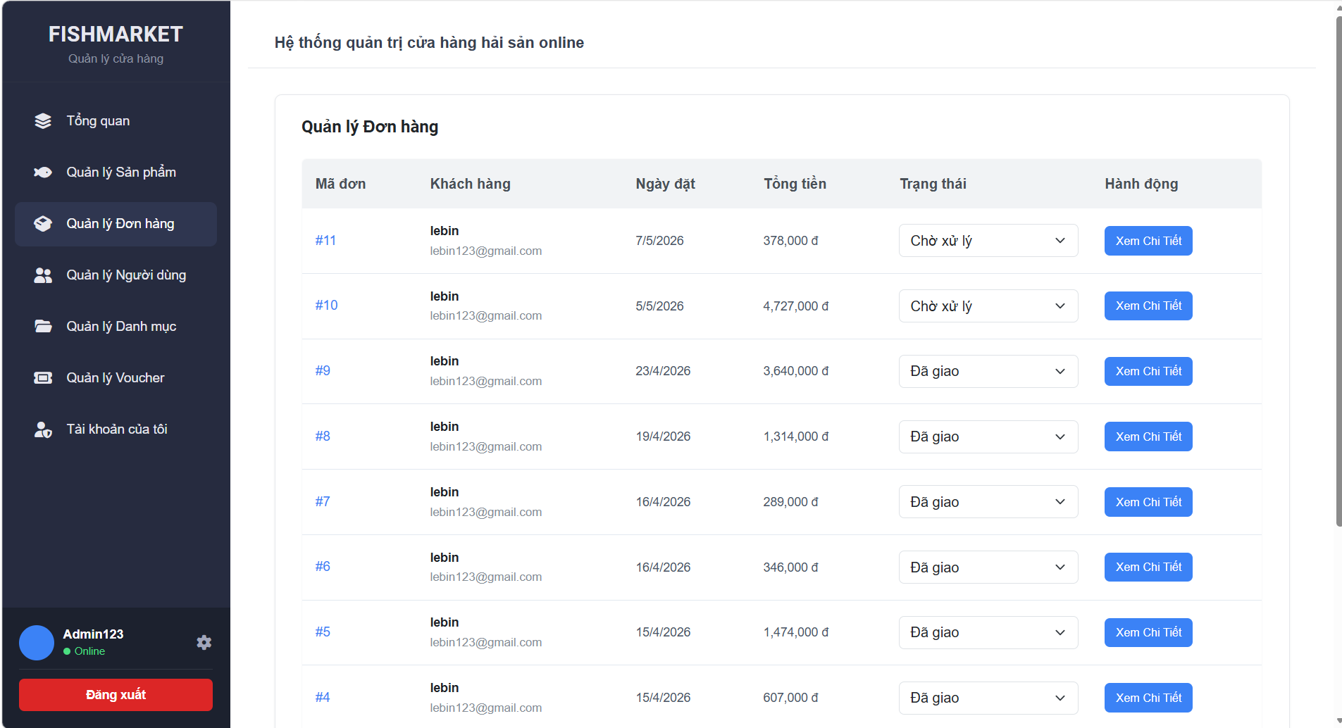

Test Case ID | Mô tả | Quy trình | Điều kiện tiên quyết | Kết quả mong đợi | Kết quả thực tế | Kết quả |  |  |  |  |  | Chú thích
 |  |  |  |  |  | Vòng 1 |  |  | Vòng 2
 |  |  |  |  |  | Trạng thái | Ngày kiểm tra | Người kiểm tra | Trạng thái | Ngày kiểm tra | Người kiểm tra
GUI_SHOW Quản lý đơn hàng
GUI-QLDH01 | [Mã đơn] Text link |  | Đăng nhập thành công vào hệ thống | -Text-color: blue -status: enable | -Text-color: blue -status: enable | Passed | 2026-05-05 | Hải | Passed | 2026-05-07 | Hải
GUI-QLDH02 | [Trạng thái] Dropdown |  | Đăng nhập thành công vào hệ thống | -Text-color: black -status: enable | -Text-color: black -status: enable | Passed | 2026-05-05 | Hải | Passed | 2026-05-07 | Hải
GUI-QLDH03 | [Xem Chi Tiết] Button |  | Đăng nhập thành công vào hệ thống | -Text-color: white -background-color: blue -status: enable | -Text-color: white -background-color: blue -status: enable | Passed | 2026-05-05 | Hải | Passed | 2026-05-07 | Hải
GUI-QLDH04 | [Ngày đặt] Text |  | Đăng nhập thành công vào hệ thống | -Text-color: black -status: enable | -Text-color: black -status: enable | Passed | 2026-05-05 | Hải | Passed | 2026-05-07 | Hải
GUI-QLDH05 | [Tổng tiền] Text |  | Đăng nhập thành công vào hệ thống | -Text-color: black -status: enable | -Text-color: black -status: enable | Passed | 2026-05-05 | Hải | Passed | 2026-05-07 | Hải

FUNCTION_SHOW Quản lý đơn hàng
FUNC-QLDH01 | Kiểm tra chuyển hướng Mã đơn | 1. Nhấn vào một [Mã đơn] bất kỳ (VD: #11). | Đăng nhập thành công bằng tài khoản Admin | Hệ thống chuyển hướng chính xác đến trang "Chi tiết đơn hàng" của mã đó. | Hệ thống chuyển hướng chính xác đến trang "Chi tiết đơn hàng" của mã đó. | Passed | 2026-05-05 | Hải | Passed | 2026-05-07 | Hải
FUNC-QLDH02 | Kiểm tra nút [Xem Chi Tiết] | 1. Nhấn nút [Xem Chi Tiết] tương ứng của một đơn hàng. | Đăng nhập thành công bằng tài khoản Admin | Hệ thống chuyển hướng đến trang "Chi tiết đơn hàng" (tương tự như nhấn vào Mã đơn). | Hệ thống chuyển hướng đến trang "Chi tiết đơn hàng" (tương tự như nhấn vào Mã đơn). | Passed | 2026-05-05 | Hải |  | 2026-05-07 | Hải
FUNC-QLDH03 | Thay đổi Trạng thái đơn hàng | 1. Chọn một trạng thái mới trong dropdown (VD: Từ "Chờ xử lý" sang "Đã giao"). | Đăng nhập thành công bằng tài khoản Admin | Trạng thái được cập nhật thành công, hệ thống có thể hiển thị thông báo "Cập nhật thành công". | Trạng thái được cập nhật thành công, hệ thống có thể hiển thị thông báo "Cập nhật thành công". | Passed | 2026-05-05 | Hải | Passed | 2026-05-07 | Hải
FUNC-QLDH04 | Kiểm tra hiển thị dữ liệu mới nhất | 1. F5 (Refresh) lại trang Quản lý đơn hàng. | Đăng nhập thành công bằng tài khoản Admin | Đơn hàng mới nhất phải hiển thị ở đầu danh sách (sắp xếp theo thời gian/ID giảm dần). | Đơn hàng mới nhất phải hiển thị ở đầu danh sách (sắp xếp theo thời gian/ID giảm dần). | Passed | 2026-05-05 | Hải | Passed | 2026-05-07 | Hải

Xem chi tiết đơn hàng
Project Name | XÂY DỰNG WEBSITE MUA BÁN THỦY HẢI SẢN TÍCH HỢP CHATBOT AI HỖ TRỢ KHÁCH HÀNG
Module Code | Xem chi tiết đơn hàng
 | Hoàn thành | Lỗi | Chưa kiểm tra | Bị chặn | Tổng lần kiểm tra
Round 1 | 9 | 0 | 0 | 0 | 9
Round 2 | 9 | 0 | 0 | 0 | 9
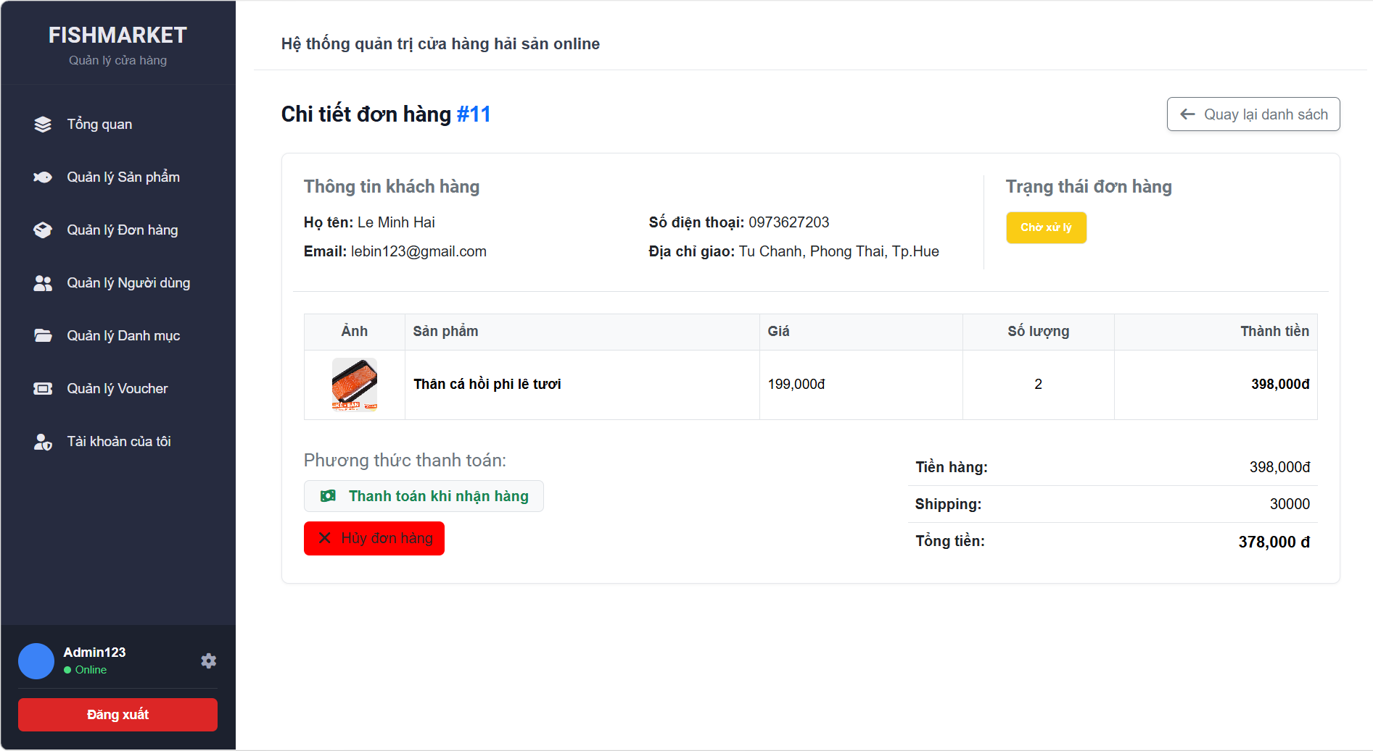

Test Case ID | Mô tả | Quy trình | Điều kiện tiên quyết | Kết quả mong đợi | Kết quả thực tế | Kết quả |  |  |  |  |  | Chú thích
 |  |  |  |  |  | Vòng 1 |  |  | Vòng 2
 |  |  |  |  |  | Trạng thái | Ngày kiểm tra | Người kiểm tra | Trạng thái | Ngày kiểm tra | Người kiểm tra
GUI_SHOW Xem chi tiết đơn hàng
GUI-XCTDH01 | [Tiêu đề] Label |  | Đăng nhập thành công vào hệ thống | -Text-color: black -status: enable | -Text-color: black -status: enable | Passed | 2026-05-05 | Hải | Passed | 2026-05-07 | Hải
GUI-XCTDH02 | [Trạng thái] Badge |  | Đăng nhập thành công vào hệ thống | -Text-color: white -background-color: yellow -status: enable | -Text-color: white -background-color: yellow -status: enable | Passed | 2026-05-05 | Hải | Passed | 2026-05-07 | Hải
GUI-XCTDH03 | [Hủy đơn hàng] Button |  | Đăng nhập thành công vào hệ thống | -Text-color: black -background-color: red -status: enable | -Text-color: black -background-color: red -status: enable | Passed | 2026-05-05 | Hải | Passed | 2026-05-07 | Hải
GUI-XCTDH04 | [Danh sách sản phẩm] Datatable |  | Đăng nhập thành công vào hệ thống | -Text-color: black -status: enable | -Text-color: black -status: enable | Passed | 2026-05-05 | Hải | Passed | 2026-05-07 | Hải
GUI-XCTDH05 | [Quay lại danh sách] Button |  | Đăng nhập thành công vào hệ thống | -Text-color: black -status: enable | -Text-color: black -status: enable | Passed | 2026-05-05 | Hải | Passed | 2026-05-07 | Hải

FUNCTION_SHOW Xem chi tiết đơn hàng
FUNC-XCTDH01 | Kiểm tra nút Quay lại | 1. Nhấn nút [Quay lại danh sách]. | Đăng nhập thành công bằng tài khoản Admin | Hệ thống chuyển hướng về trang "Quản lý Đơn hàng". | Hệ thống chuyển hướng về trang "Quản lý Đơn hàng". | Passed | 2026-05-05 | Hải | Passed | 2026-05-07 | Hải
FUNC-XCTDH02 | Kiểm tra nút Hủy đơn | 1. Nhấn nút [Hủy đơn hàng]. | Đăng nhập thành công bằng tài khoản Admin | Hiển thị popup xác nhận: "Bạn có chắc chắn muốn hủy đơn hàng này?". | Hiển thị popup xác nhận: "Bạn có chắc chắn muốn hủy đơn hàng này?". | Passed | 2026-05-05 | Hải |  | 2026-05-07 | Hải
FUNC-XCTDH03 | Kiểm tra tính toán tổng tiền | 1. Kiểm tra các dòng: Tiền hàng, Shipping và Tổng tiền. | Đăng nhập thành công bằng tài khoản Admin | Tổng tiền = Tiền hàng + Shipping. | Tổng tiền = Tiền hàng + Shipping. | Passed | 2026-05-05 | Hải | Passed | 2026-05-07 | Hải
FUNC-XCTDH04 | Hiển thị thông tin khách hàng | 1. Đối soát dữ liệu hiển thị với database. | Đăng nhập thành công bằng tài khoản Admin | Hiển thị đúng: Họ tên, Email, SĐT và Địa chỉ giao hàng của người đặt. | Hiển thị đúng: Họ tên, Email, SĐT và Địa chỉ giao hàng của người đặt. | Passed | 2026-05-05 | Hải | Passed | 2026-05-07 | Hải

Quản lý voucher
Project Name | XÂY DỰNG WEBSITE MUA BÁN THỦY HẢI SẢN TÍCH HỢP CHATBOT AI HỖ TRỢ KHÁCH HÀNG
Module Code | Quản lý voucher
 | Hoàn thành | Lỗi | Chưa kiểm tra | Bị chặn | Tổng lần kiểm tra
Round 1 | 9 | 0 | 0 | 0 | 9
Round 2 | 9 | 0 | 0 | 0 | 9
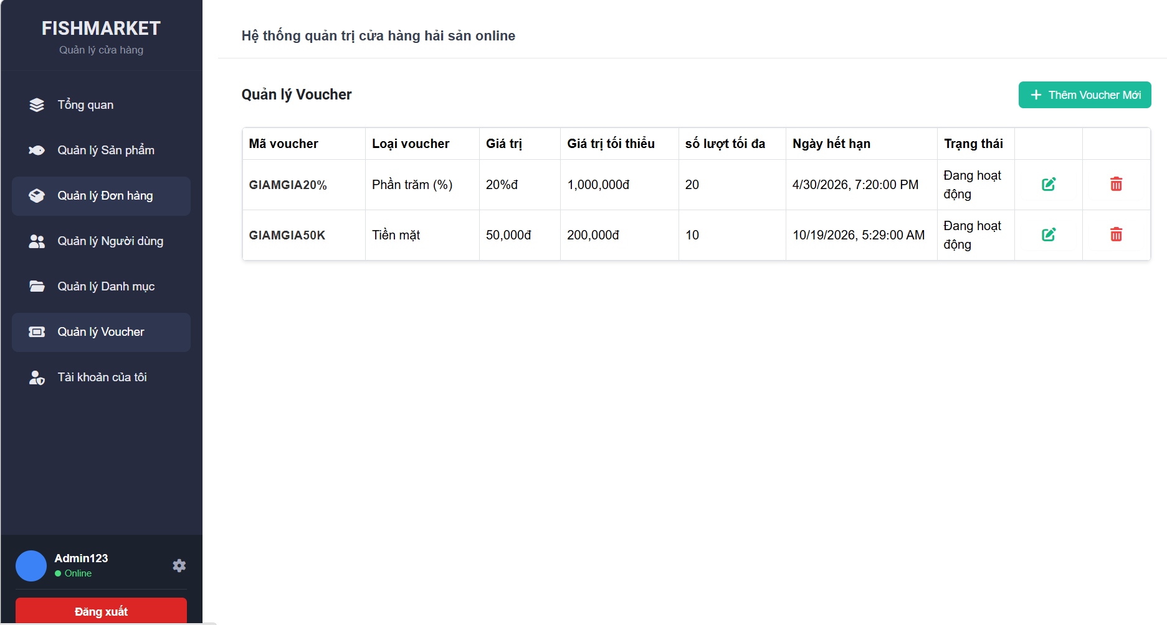

Test Case ID | Mô tả | Quy trình | Điều kiện tiên quyết | Kết quả mong đợi | Kết quả thực tế | Kết quả |  |  |  |  |  | Chú thích
 |  |  |  |  |  | Vòng 1 |  |  | Vòng 2
 |  |  |  |  |  | Trạng thái | Ngày kiểm tra | Người kiểm tra | Trạng thái | Ngày kiểm tra | Người kiểm tra
GUI_SHOW Quản lý voucher
GUI-QLVC01 | [Thêm Voucher Mới] Button |  | Đăng nhập thành công vào hệ thống | - Background: xanh ngọc (teal/primary) - Text color: trắng - Có icon dấu cộng (+) | - Background: xanh ngọc (teal/primary) - Text color: trắng - Có icon dấu cộng (+) | Passed | 2026-05-05 | Hải | Passed | 2026-05-07 | Hải
GUI-QLVC02 | [Thông tin voucher] Datatable |  | Đăng nhập thành công vào hệ thống | -Text-color: black -status: enable | -Text-color: black -status: enable | Passed | 2026-05-05 | Hải | Passed | 2026-05-07 | Hải
GUI-QLVC03 | [Sửa] Button (Cột Action) |  | Đăng nhập thành công vào hệ thống | - Text color: xanh lá - Icon: Edit (xanh lá) | - Text color: xanh lá - Icon: Edit (xanh lá) | Passed | 2026-05-05 | Hải | Passed | 2026-05-07 | Hải
GUI-QLVC04 | [Xóa] Button (Cột Action) |  | Đăng nhập thành công vào hệ thống | - Text color: đỏ - Icon: Trash (đỏ) | - Text color: đỏ - Icon: Trash (đỏ) | Passed | 2026-05-05 | Hải | Passed | 2026-05-07 | Hải

FUNCTION_SHOW Quản lý voucher
FUNC-QLVC01 | Kiểm tra nút [Thêm Voucher Mới] | 1. Nhấn nút [+ Thêm Voucher Mới]. | Đăng nhập thành công bằng tài khoản Admin | Hệ thống chuyển hướng sang trang form để tạo voucher mới. | Hệ thống chuyển hướng sang trang form để tạo voucher mới. | Passed | 2026-05-05 | Hải | Passed | 2026-05-07 | Hải
FUNC-QLVC02 | Kiểm tra nút [Sửa] Voucher | 1. Nhấn vào icon Sửa (màu xanh) của một voucher. | Đăng nhập thành công bằng tài khoản Admin | Hệ thống chuyển hướng sang trang chỉnh sửa với dữ liệu voucher đó đã được điền sẵn. | Hệ thống chuyển hướng sang trang chỉnh sửa với dữ liệu voucher đó đã được điền sẵn. | Passed | 2026-05-05 | Hải |  | 2026-05-07 | Hải
FUNC-QLVC03 | Kiểm tra nút [Xóa] Voucher | 1. Nhấn vào icon Xóa (màu đỏ) của một voucher. | Đăng nhập thành công bằng tài khoản Admin | Hệ thống hiển thị popup xác nhận: "Bạn có chắc chắn muốn xóa voucher này không?". | Hệ thống hiển thị popup xác nhận: "Bạn có chắc chắn muốn xóa voucher này không?". | Passed | 2026-05-05 | Hải | Passed | 2026-05-07 | Hải
FUNC-QLVC04 | Kiểm tra hiển thị Loại voucher | 1. Đối soát dữ liệu giữa bảng và database. | Đăng nhập thành công bằng tài khoản Admin | Cột "Loại voucher" hiển thị đúng loại tương ứng với mã voucher đó. | Cột "Loại voucher" hiển thị đúng loại tương ứng với mã voucher đó. | Passed | 2026-05-05 | Hải | Passed | 2026-05-07 | Hải
FUNC-QLVC05 | Kiểm tra trạng thái hoạt động | 1. Kiểm tra cột Trạng thái của các voucher. | Đăng nhập thành công bằng tài khoản Admin | Hiển thị trạng thái "Đang hoạt động" cho các voucher hợp lệ. | Hiển thị trạng thái "Đang hoạt động" cho các voucher hợp lệ. | Passed | 2026-05-05 | Hải | Passed | 2026-05-07 | Hải

Thêm voucher
Project Name | XÂY DỰNG WEBSITE MUA BÁN THỦY HẢI SẢN TÍCH HỢP CHATBOT AI HỖ TRỢ KHÁCH HÀNG
Module Code | Thêm voucher
 | Hoàn thành | Lỗi | Chưa kiểm tra | Bị chặn | Tổng lần kiểm tra
Round 1 | 16 | 0 | 0 | 0 | 16
Round 2 | 16 | 0 | 0 | 0 | 16
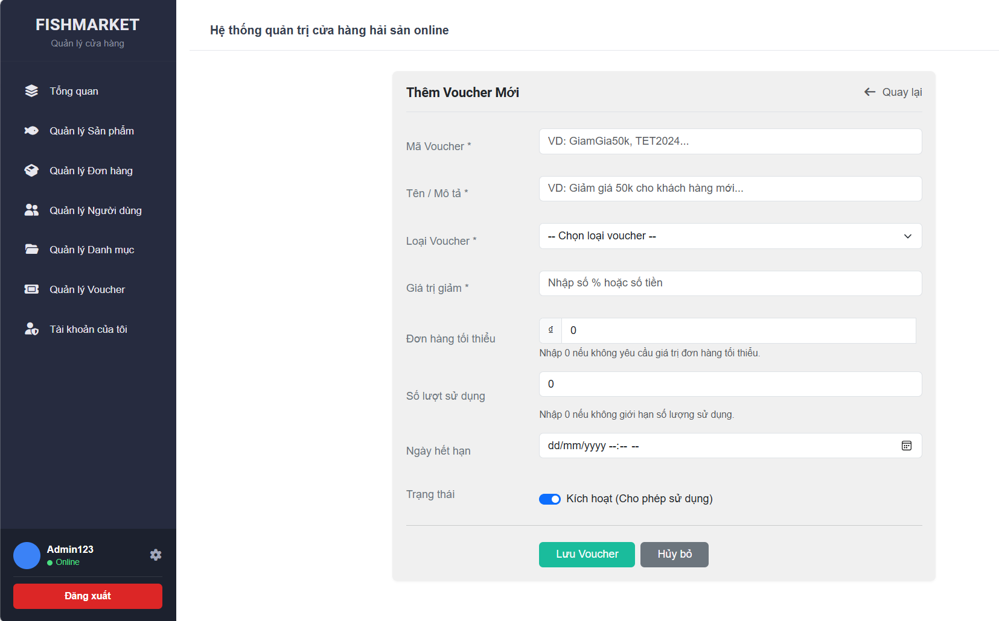

Test Case ID | Mô tả | Quy trình | Điều kiện tiên quyết | Kết quả mong đợi | Kết quả thực tế | Kết quả |  |  |  |  |  | Chú thích
 |  |  |  |  |  | Vòng 1 |  |  | Vòng 2
 |  |  |  |  |  | Trạng thái | Ngày kiểm tra | Người kiểm tra | Trạng thái | Ngày kiểm tra | Người kiểm tra
GUI_SHOW Thêm voucher
GUI-TVC01 | [Mã Voucher *] textbox |  | Đăng nhập thành công vào hệ thống | -Text-color: black -status: enable | -Text-color: black -status: enable | Passed | 2026-05-05 | Hải | Passed | 2026-05-07 | Hải
GUI-TVC02 | [Tên / Mô tả *] textbox |  | Đăng nhập thành công vào hệ thống | -Text-color: black -status: enable | -Text-color: black -status: enable | Passed | 2026-05-05 | Hải | Passed | 2026-05-07 | Hải
GUI-TVC03 | [Loại Voucher *] select |  | Đăng nhập thành công vào hệ thống | -Text-color: black -status: enable | -Text-color: black -status: enable | Passed | 2026-05-05 | Hải | Passed | 2026-05-07 | Hải
GUI-TVC04 | [Giá trị giảm *] input |  | Đăng nhập thành công vào hệ thống | -Text-color: black -status: enable | -Text-color: black -status: enable | Passed | 2026-05-05 | Hải | Passed | 2026-05-07 | Hải
GUI-TVC05 | [Ngày hết hạn] date picker |  | Đăng nhập thành công vào hệ thống | -Text-color: black -status: enable | -Text-color: black -status: enable | Passed | 2026-05-05 | Hải | Passed | 2026-05-07 | Hải
GUI-TVC06 | [Trạng thái] toggle |  | Đăng nhập thành công vào hệ thống | -Text-color: black -status: enable | -Text-color: black -status: enable | Passed | 2026-05-05 | Hải | Passed | 2026-05-07 | Hải
GUI-TVC07 | [Lưu Voucher] button |  | Đăng nhập thành công vào hệ thống | -Text-color: white -background-color: green -status: enable | -Text-color: white -background-color: green -status: enable | Passed | 2026-05-05 | Hải | Passed | 2026-05-07 | Hải
GUI-TVC08 | [Hủy bỏ] button |  | Đăng nhập thành công vào hệ thống | -Text-color: white -background-color: gray -status: enable | -Text-color: white -background-color: gray -status: enable | Passed | 2026-05-05 | Hải | Passed | 2026-05-07 | Hải

FUNCTION_SHOW Thêm voucher
FUNC-TVC01 | Hiển thị trang Thêm Voucher | 1. Truy cập trang thêm voucher | Đăng nhập thành công bằng tài khoản Admin | Hiển thị đầy đủ form voucher | Hiển thị đầy đủ form voucher | Passed | 2026-05-05 | Hải | Passed | 2026-05-07 | Hải
FUNC-TVC02 | Để trống toàn bộ field | 1. Truy cập trang thêm voucher 2.Bỏ trống tất cả các trường 3.Nhấn lưu | Đăng nhập thành công bằng tài khoản Admin | Hiển thị lỗi bắt buộc nhập | Hiển thị lỗi bắt buộc nhập | Passed | 2026-05-05 | Hải |  | 2026-05-07 | Hải
FUNC-TVC03 | Bỏ trống Mã Voucher | 1. Truy cập trang thêm voucher 2.Bỏ trống mã voucher 3.Nhấn lưu | Đăng nhập thành công bằng tài khoản Admin | Thông báo “Vui lòng nhập mã voucher” | Thông báo “Vui lòng nhập mã voucher” | Passed | 2026-05-05 | Hải | Passed | 2026-05-07 | Hải
FUNC-TVC04 | Bỏ trống Tên/Mô tả | 1. Truy cập trang thêm voucher 2.Bỏ trống Tên/mô tả 3.Nhấn lưu | Đăng nhập thành công bằng tài khoản Admin | Thông báo “Vui lòng tên/mô tả” | Thông báo “Vui lòng tên/mô tả” | Passed | 2026-05-05 | Hải | Passed | 2026-05-07 | Hải
FUNC-TVC05 | Giá trị giảm không hợp lệ | 1. Truy cập trang thêm voucher 2.Nhập chữ / âm 3.Nhấn lưu | Đăng nhập thành công bằng tài khoản Admin | Báo lỗi validate | Báo lỗi validate | Passed | 2026-05-05 | Hải | Passed | 2026-05-07 | Hải
FUNC-TVC06 | Ngày hết hạn nhỏ hơn hiện tại | 1. Truy cập trang thêm voucher 2.Chọn ngày quá khứ 3.Nhấn lưu | Đăng nhập thành công bằng tài khoản Admin | Báo lỗi ngày không hợp lệ | Báo lỗi ngày không hợp lệ | Passed | 2026-05-05 | Hải | Passed | 2026-05-07 | Hải
FUNC-TVC07 | Tạo voucher thành công | 1. Truy cập trang thêm voucher 2.Nhập đầy đủ hợp lệ 3.Nhấn lưu | Đăng nhập thành công bằng tài khoản Admin | Thông báo tạo voucher thành công | Thông báo tạo voucher thành công | Passed | 2026-05-05 | Hải | Passed | 2026-05-07 | Hải
FUNC-TVC08 | Hủy thao tác | 1. Truy cập trang thêm voucher 2.Nhấn hủy bỏ | Đăng nhập thành công bằng tài khoản Admin | Quay lại danh sách voucher | Quay lại danh sách voucher | Passed | 2026-05-05 | Hải | Passed | 2026-05-07 | Hải

Cập nhật voucher
Project Name | XÂY DỰNG WEBSITE MUA BÁN THỦY HẢI SẢN TÍCH HỢP CHATBOT AI HỖ TRỢ KHÁCH HÀNG
Module Code | Cập nhật voucher
 | Hoàn thành | Lỗi | Chưa kiểm tra | Bị chặn | Tổng lần kiểm tra
Round 1 | 15 | 0 | 0 | 0 | 15
Round 2 | 15 | 0 | 0 | 0 | 15
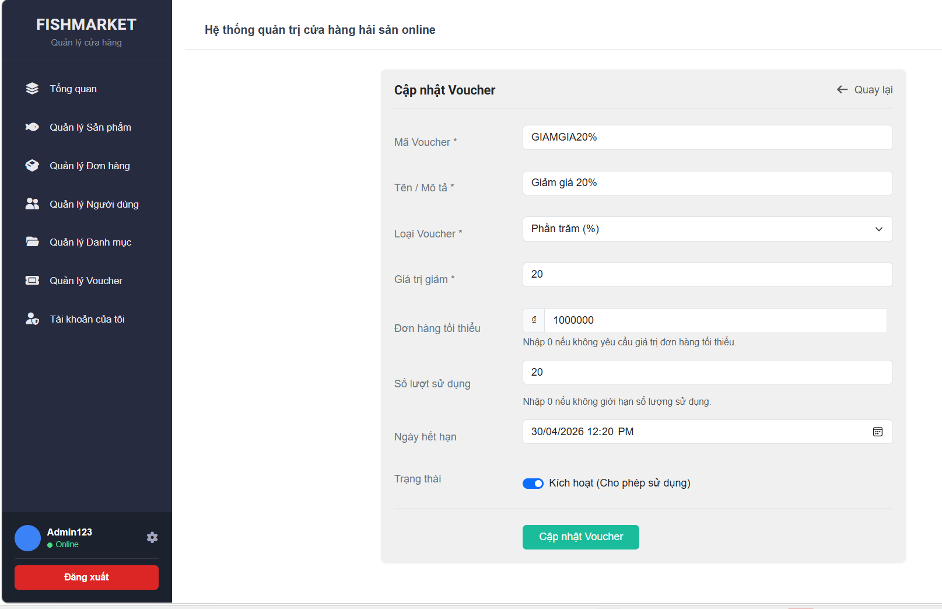

Test Case ID | Mô tả | Quy trình | Điều kiện tiên quyết | Kết quả mong đợi | Kết quả thực tế | Kết quả |  |  |  |  |  | Chú thích
 |  |  |  |  |  | Vòng 1 |  |  | Vòng 2
 |  |  |  |  |  | Trạng thái | Ngày kiểm tra | Người kiểm tra | Trạng thái | Ngày kiểm tra | Người kiểm tra
GUI_SHOW Cập nhật voucher
GUI-CNVC01 | [Mã Voucher *] textbox |  | Đăng nhập thành công vào hệ thống | -Text-color: black -status: enable | -Text-color: black -status: enable | Passed | 2026-05-05 | Hải | Passed | 2026-05-07 | Hải
GUI-CNVC02 | [Tên / Mô tả *] textbox |  | Đăng nhập thành công vào hệ thống | -Text-color: black -status: enable | -Text-color: black -status: enable | Passed | 2026-05-05 | Hải | Passed | 2026-05-07 | Hải
GUI-CNVC03 | [Loại Voucher *] select |  | Đăng nhập thành công vào hệ thống | -Text-color: black -status: enable | -Text-color: black -status: enable | Passed | 2026-05-05 | Hải | Passed | 2026-05-07 | Hải
GUI-CNVC04 | [Giá trị giảm *] input |  | Đăng nhập thành công vào hệ thống | -Text-color: black -status: enable | -Text-color: black -status: enable | Passed | 2026-05-05 | Hải | Passed | 2026-05-07 | Hải
GUI-CNVC05 | [Ngày hết hạn] date picker |  | Đăng nhập thành công vào hệ thống | -Text-color: black -status: enable | -Text-color: black -status: enable | Passed | 2026-05-05 | Hải | Passed | 2026-05-07 | Hải
GUI-CNVC06 | [Trạng thái] toggle |  | Đăng nhập thành công vào hệ thống | -Text-color: black -status: enable | -Text-color: black -status: enable | Passed | 2026-05-05 | Hải | Passed | 2026-05-07 | Hải
GUI-CNVC07 | [Lưu Voucher] button |  | Đăng nhập thành công vào hệ thống | -Text-color: white -background-color: green -status: enable | -Text-color: white -background-color: green -status: enable | Passed | 2026-05-05 | Hải | Passed | 2026-05-07 | Hải
GUI-CNVC08 | [Hủy bỏ] button |  | Đăng nhập thành công vào hệ thống | -Text-color: white -background-color: gray -status: enable | -Text-color: white -background-color: gray -status: enable | Passed | 2026-05-05 | Hải | Passed | 2026-05-07 | Hải

FUNCTION_SHOW Cập nhật voucher
FUNC-CNVC01 | Xác thực tải dữ liệu cũ lên formr | 1. Ở trang Quản lý voucher, chọn 1 voucher. 2.Nhấn nút sửa để vào trang cập nhật voucher | Đăng nhập thành công bằng tài khoản Admin | Form "Cập nhật voucher" hiển thị đầy đủ dữ liệu cũ của voucher đó trên các trường. | Form "Cập nhật voucher" hiển thị đầy đủ dữ liệu cũ của voucher đó trên các trường. | Passed | 2026-05-05 | Hải | Passed | 2026-05-07 | Hải
FUNC-CNVC02 | Để trống toàn bộ field | 1. Truy cập trang thêm voucher 2.Bỏ trống tất cả các trường 3.Nhấn Cập nhật | Đăng nhập thành công bằng tài khoản Admin | Hiển thị lỗi bắt buộc nhập | Hiển thị lỗi bắt buộc nhập | Passed | 2026-05-05 | Hải |  | 2026-05-07 | Hải
FUNC-CNVC03 | Bỏ trống Mã Voucher | 1. Truy cập trang thêm voucher 2.Bỏ trống mã voucher 3.Nhấn Cập nhật | Đăng nhập thành công bằng tài khoản Admin | Thông báo “Vui lòng nhập mã voucher” | Thông báo “Vui lòng nhập mã voucher” | Passed | 2026-05-05 | Hải | Passed | 2026-05-07 | Hải
FUNC-CNVC04 | Bỏ trống Tên/Mô tả | 1. Truy cập trang thêm voucher 2.Bỏ trống Tên/mô tả 3.Nhấn Cập nhật | Đăng nhập thành công bằng tài khoản Admin | Thông báo “Vui lòng tên/mô tả” | Thông báo “Vui lòng tên/mô tả” | Passed | 2026-05-05 | Hải | Passed | 2026-05-07 | Hải
FUNC-CNVC05 | Giá trị giảm không hợp lệ | 1. Truy cập trang thêm voucher 2.Nhập chữ / âm 3.Nhấn Cập nhật | Đăng nhập thành công bằng tài khoản Admin | Báo lỗi validate | Báo lỗi validate | Passed | 2026-05-05 | Hải | Passed | 2026-05-07 | Hải
FUNC-CNVC06 | Ngày hết hạn nhỏ hơn hiện tại | 1. Truy cập trang thêm voucher 2.Chọn ngày quá khứ 3.Nhấn Cập nhật | Đăng nhập thành công bằng tài khoản Admin | Báo lỗi ngày không hợp lệ | Báo lỗi ngày không hợp lệ | Passed | 2026-05-05 | Hải | Passed | 2026-05-07 | Hải
FUNC-CNVC07 | Tạo voucher thành công | 1. Truy cập trang thêm voucher 2.Nhập đầy đủ hợp lệ 3.Nhấn Cập nhật | Đăng nhập thành công bằng tài khoản Admin | Thông báo tạo voucher thành công | Thông báo tạo voucher thành công | Passed | 2026-05-05 | Hải | Passed | 2026-05-07 | Hải

Báo cáo thống kê
Project Name | XÂY DỰNG WEBSITE MUA BÁN THỦY HẢI SẢN TÍCH HỢP CHATBOT AI HỖ TRỢ KHÁCH HÀNG
Module Code | Báo cáo thống kê
 | Hoàn thành | Lỗi | Chưa kiểm tra | Bị chặn | Tổng lần kiểm tra
Round 1 | 9 | 0 | 0 | 0 | 9
Round 2 | 9 | 0 | 0 | 0 | 9
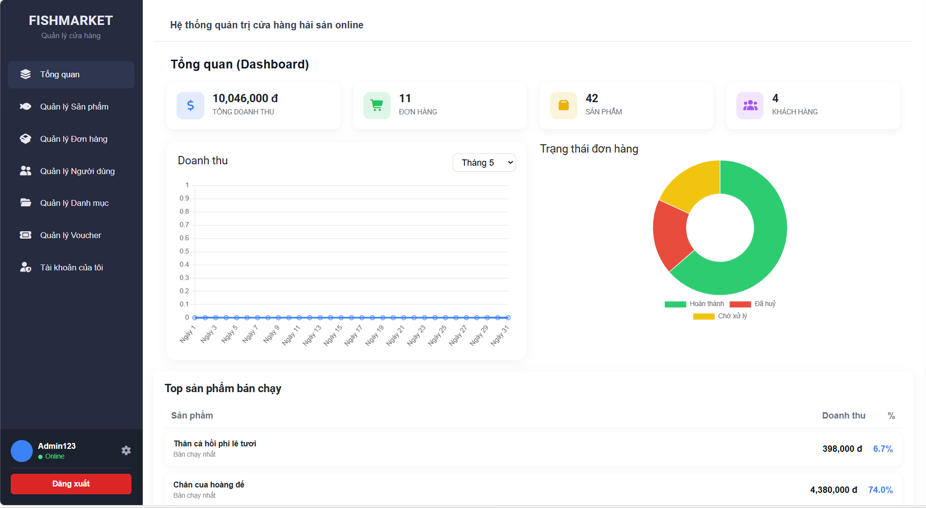
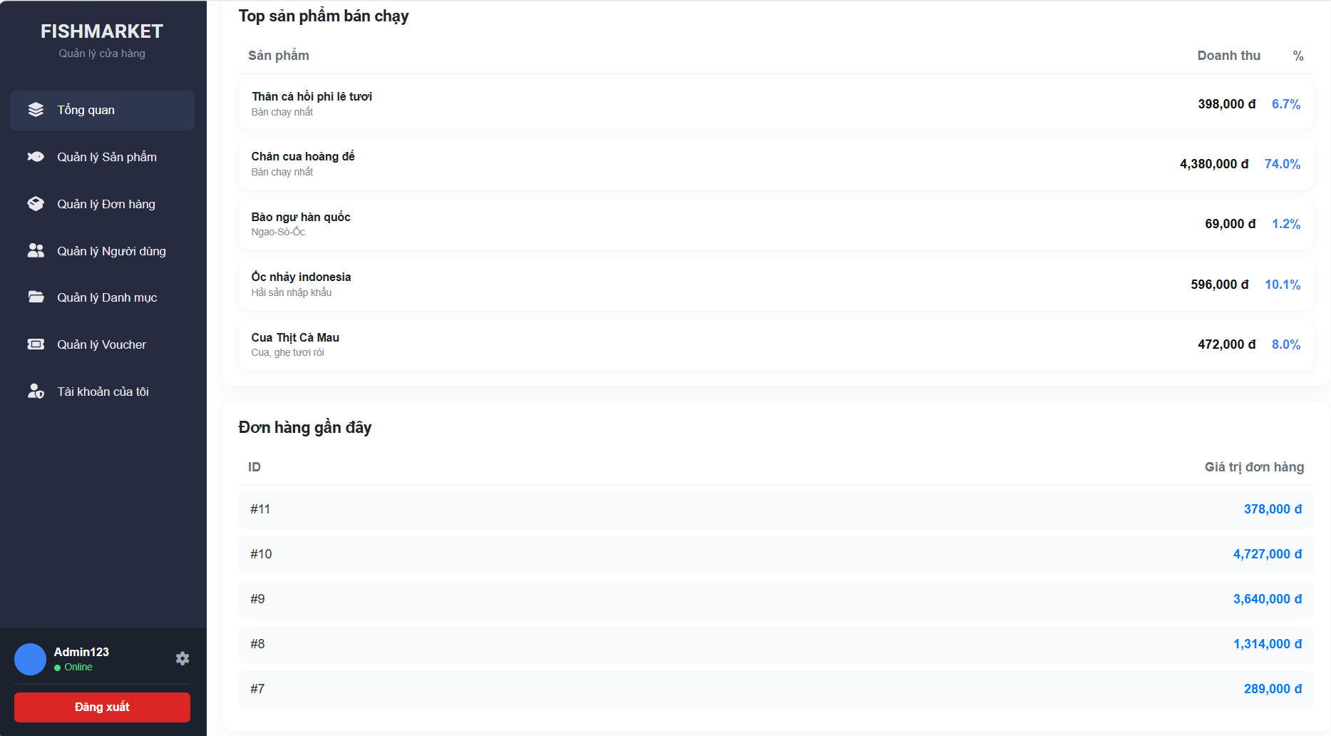

Test Case ID | Mô tả | Quy trình | Điều kiện tiên quyết | Kết quả mong đợi | Kết quả thực tế | Kết quả |  |  |  |  |  | Chú thích
 |  |  |  |  |  | Vòng 1 |  |  | Vòng 2
 |  |  |  |  |  | Trạng thái | Ngày kiểm tra | Người kiểm tra | Trạng thái | Ngày kiểm tra | Người kiểm tra
GUI_SHOW Báo cáo thống kê
GUI-CNVC01 | [Tổng doanh thu] Statistic Card |  | Đăng nhập thành công vào hệ thống | -Text-color: black -status: enable | -Text-color: black -status: enable | Passed | 2026-05-05 | Hải | Passed | 2026-05-07 | Hải
GUI-CNVC02 | [Số đơn hàng] Statistic Card |  | Đăng nhập thành công vào hệ thống | -Text-color: black -status: enable | -Text-color: black -status: enable | Passed | 2026-05-05 | Hải | Passed | 2026-05-07 | Hải
GUI-CNVC03 | [Số sản phẩm] Statistic Card |  | Đăng nhập thành công vào hệ thống | -Text-color: black -status: enable | -Text-color: black -status: enable | Passed | 2026-05-05 | Hải | Passed | 2026-05-07 | Hải
GUI-CNVC04 | [Số khách hàng] Statistic Card |  | Đăng nhập thành công vào hệ thống | -Text-color: black -status: enable | -Text-color: black -status: enable | Passed | 2026-05-05 | Hải | Passed | 2026-05-07 | Hải
GUI-CNVC05 | [Doanh thu theo tháng] Line Chart |  | Đăng nhập thành công vào hệ thống | -Text-color: black -status: enable | -Text-color: black -status: enable | Passed | 2026-05-05 | Hải | Passed | 2026-05-07 | Hải
GUI-CNVC06 | [Trạng thái đơn hàng] Chart |  | Đăng nhập thành công vào hệ thống | -Text-color: black -status: enable | -Text-color: black -status: enable | Passed | 2026-05-05 | Hải | Passed | 2026-05-07 | Hải

FUNCTION_SHOW Báo cáo thống kê
FUNC-CNVC01 | Kiểm tra bộ lọc tháng | 1. Tại biểu đồ Doanh thu, chọn "Tháng 5" từ dropdown. | Đăng nhập thành công bằng tài khoản Admin | Dữ liệu trên biểu đồ tự động cập nhật theo đúng dữ liệu của tháng được chọn. | Dữ liệu trên biểu đồ tự động cập nhật theo đúng dữ liệu của tháng được chọn. | Passed | 2026-05-05 | Hải | Passed | 2026-05-07 | Hải
FUNC-CNVC02 | Kiểm tra dữ liệu Đơn hàng gần đây | 1. Đối soát Mã đơn (#11, #10...) và Giá trị với trang Quản lý đơn hàng. | Đăng nhập thành công bằng tài khoản Admin | Thông tin ID và số tiền tại bảng "Đơn hàng gần đây" phải khớp hoàn toàn với thực tế. | Thông tin ID và số tiền tại bảng "Đơn hàng gần đây" phải khớp hoàn toàn với thực tế. | Passed | 2026-05-05 | Hải |  | 2026-05-07 | Hải
FUNC-CNVC03 | Kiểm tra tính toán Tổng doanh thu | 1. Kiểm tra số hiển thị trên thẻ "Tổng doanh thu". | Đăng nhập thành công bằng tài khoản Admin | Số tiền phải là tổng của các đơn hàng có trạng thái "Hoàn thành" trong hệ thống. | Số tiền phải là tổng của các đơn hàng có trạng thái "Hoàn thành" trong hệ thống. | Passed | 2026-05-05 | Hải | Passed | 2026-05-07 | Hải

